P5 铜到光
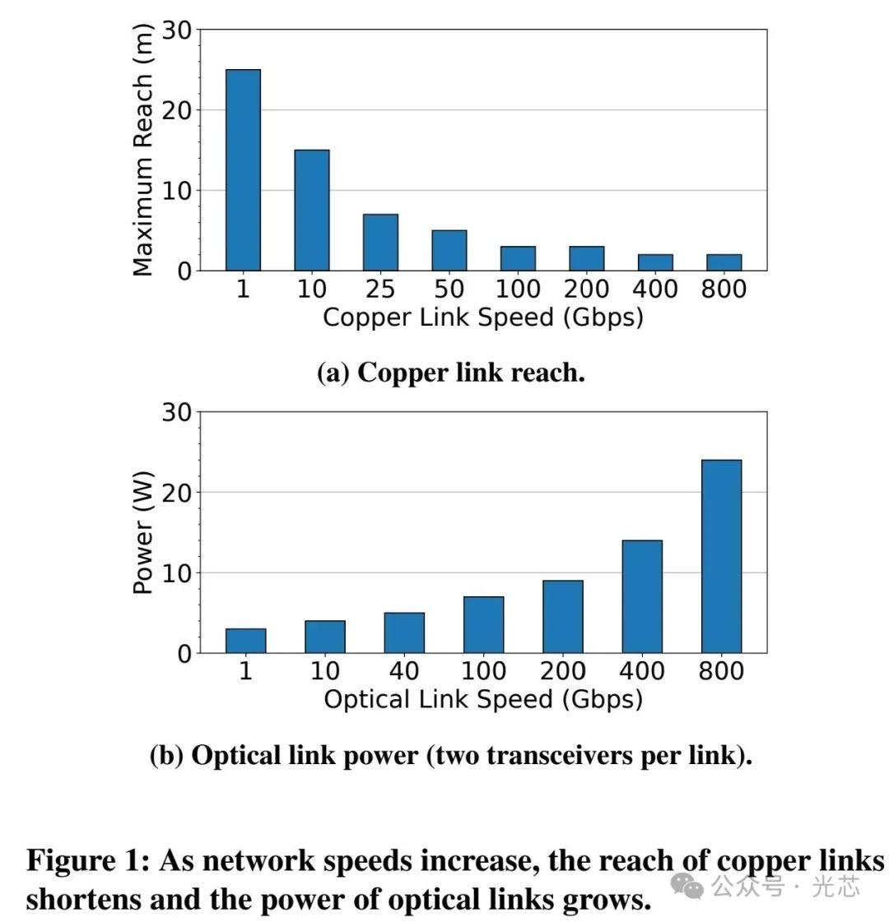
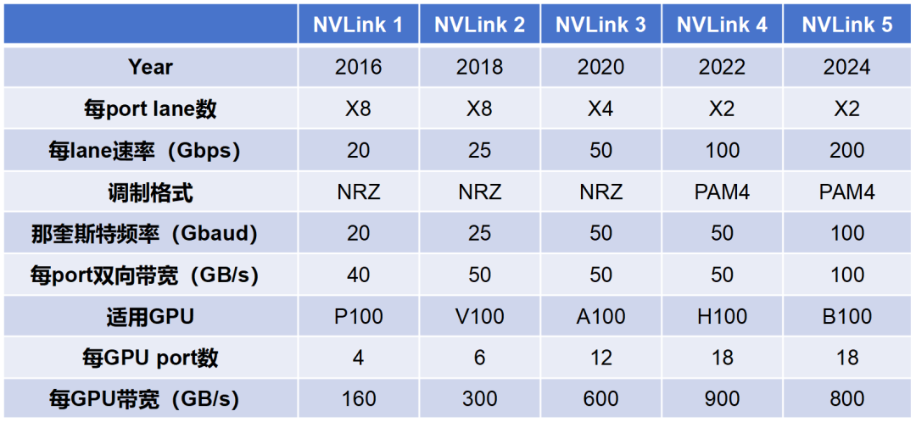
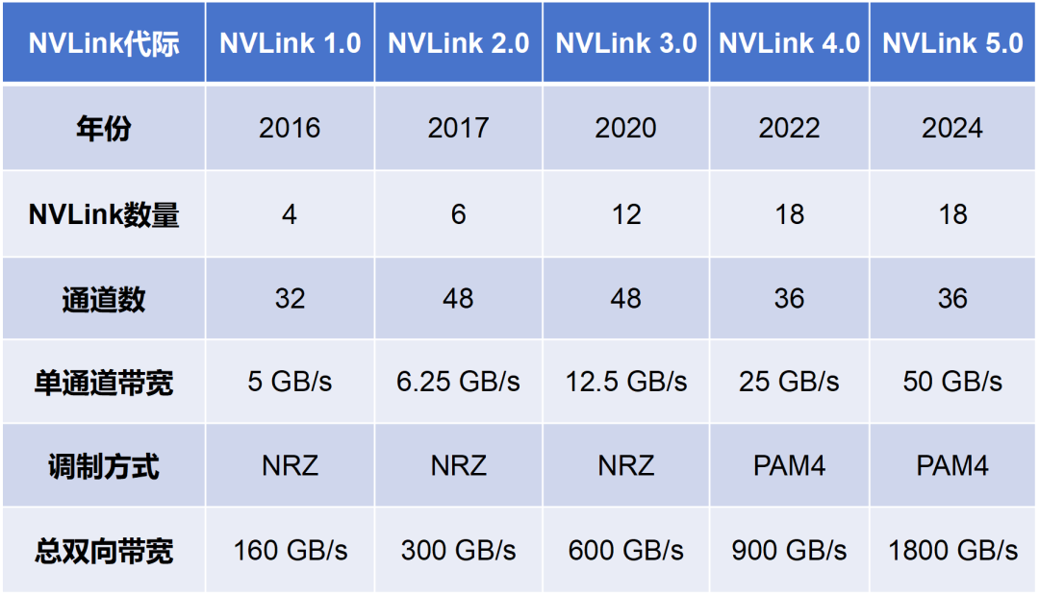
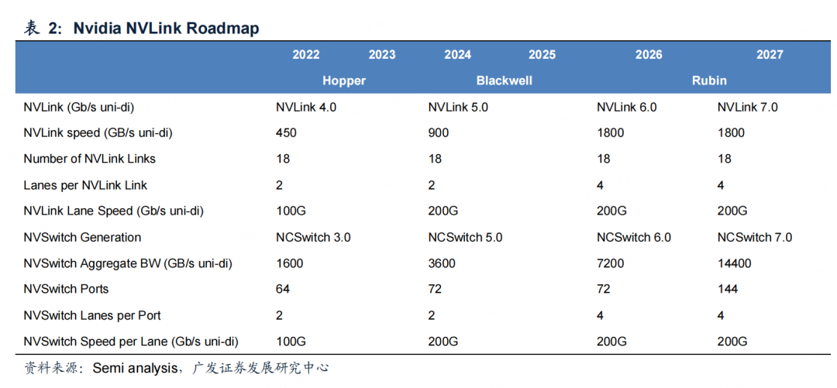
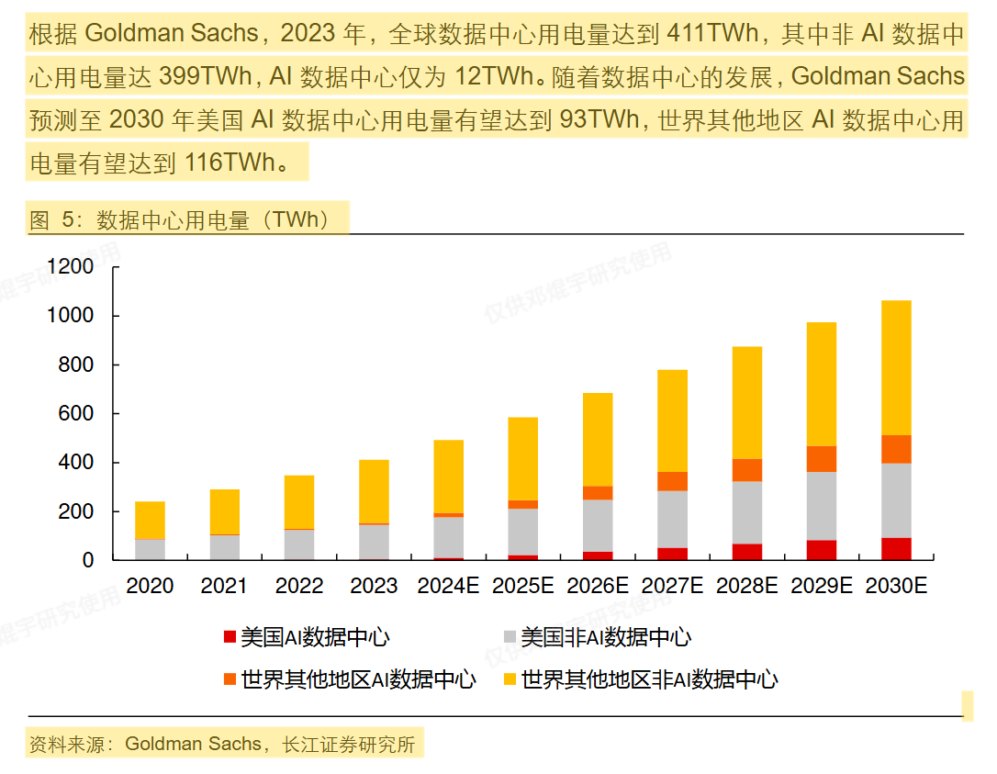
速率 |  |  |  |  |  |  |  |  |  | 2016 | 2017 | 2020 | 2022 | 2024 |  | 电力消耗 |  |  |  |  |  |  |  |  |  |  | 像素 | 全球IDC用电量（TWh） | 光模块功耗（TWh） | 光模块占比 |  |  | 2022 | 2028
 | 2016 | 2017 | 2020 | 2022 | 2024 |  |  |  | 推理算力 | 19 | 130 | 620 | 4000 | 7000 | 11.290322581 |  | 2023A | 2024E | 2025E | 2026E | 2027E | 2028E | 2029E | 2030E |  | 2022 | 142 | 351.57831325 | 3.5157831325 | 1%
推理算力 | 19 | 130 | 620 | 4000 | 20000 |  |  |  | 训练算力 |  |  | 620 | 1987.1794872 | 3477.5641026 | 5.608974359 |  |  |  |  |  |  |  |  |  |  | 2023 | 166 | 411 |  |  |  | 全球IDC用电量（TWh） | 351.57831325 | 886.37349398 |  | 2.5211267606
训练算力 |  |  | 312 | 1000 | 1750 |  |  |  | 网络带宽 |  |  | 620 | 1240 | 2480 | 4 | 全球GPU算力集群电力消耗（TWh） | 29 | 85 | 175 | 316 | 503 | 705 | 906 | 1058 |  | 2028 | 358 | 886.37349398 | 70.909879518 | 8% |  | 光模块功耗（TWh） | 3.5157831325 | 70.909879518 |  | 20.169014085
网络带宽 |  |  | 200 | 400 | 800 |  |  |  |  |  |  |  |  |  |  | 占全球电力消耗比重（%） | 0.1 | 0.3 | 0.6 | 1.1 | 1.7 | 2.3 | 2.8 | 3.2 |  |  |  |  |  |  |  | 光模块占比 | 0.01 | 0.08
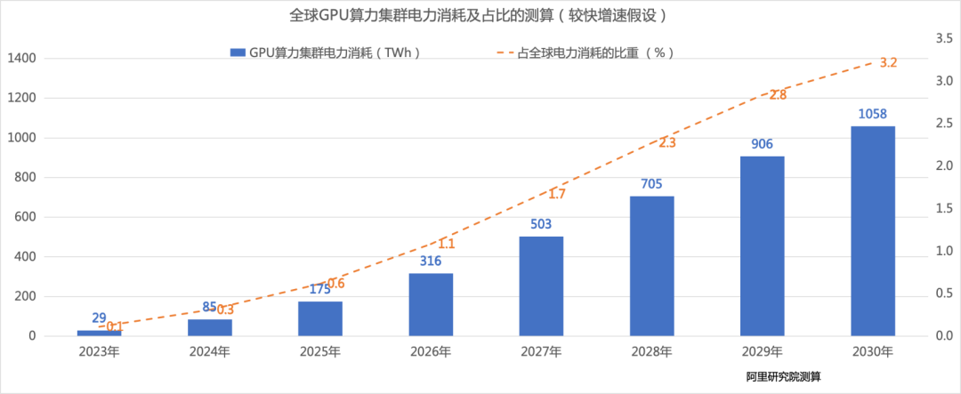
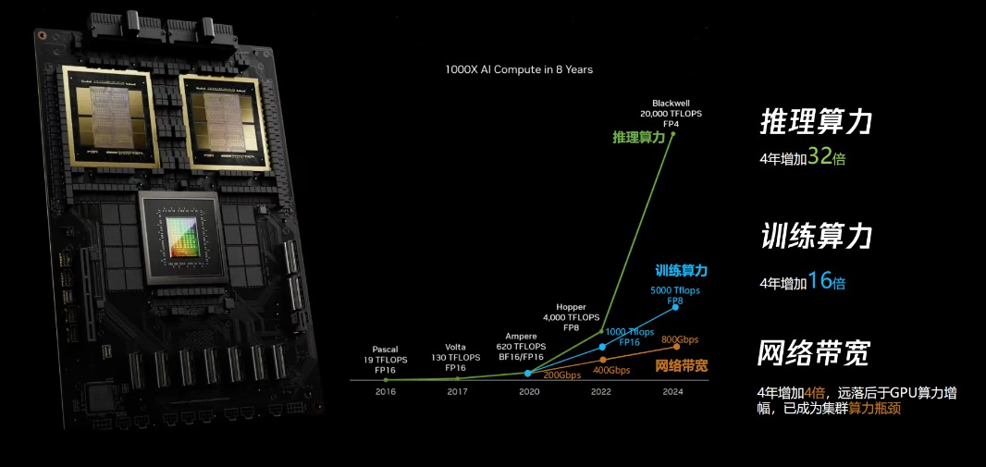

 | 推理算力 | 训练算力 | 网络带宽
2016 | 19
2017 | 130
2020 | 620 | 620 | 620
2022 | 4000 | 1987.1794872 | 1240
2024 | 7000 | 3477.5641026 | 2480

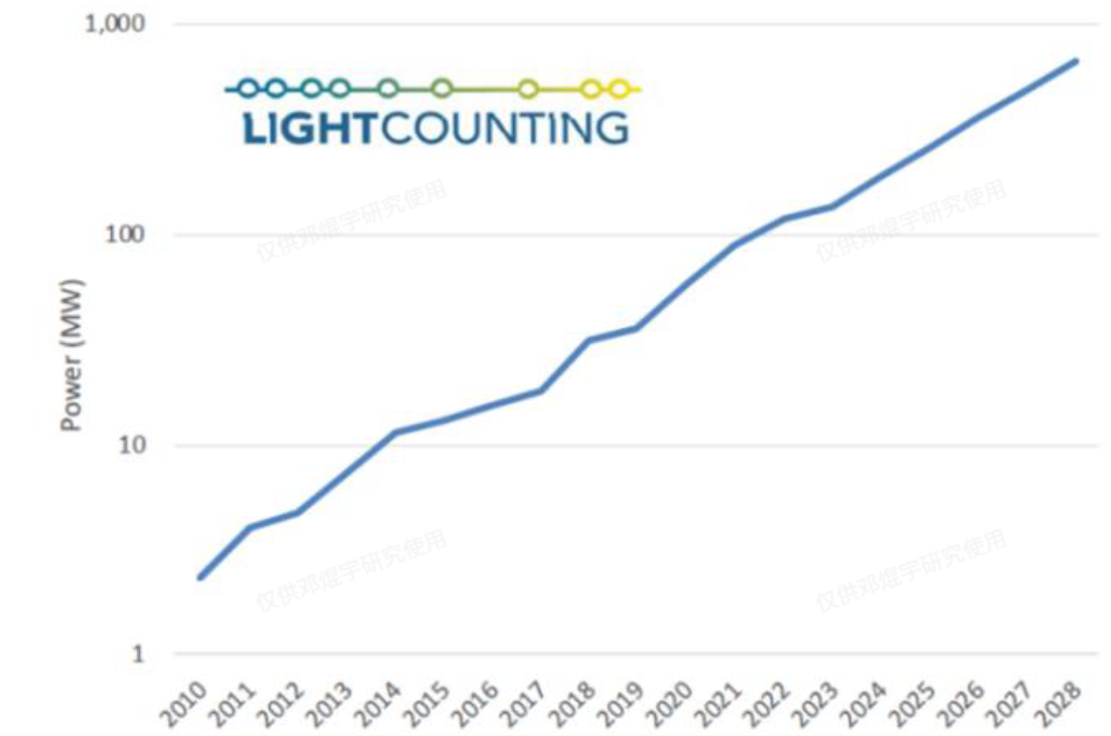

算力与传输速率的关系 |  |  |  |  |  |  |  |  |  |  |  |  |  |  |  |  |  |  |  |  |  |  |  |  | Copper Link Speed(Gbps) | Maximum Reach(m) | Maximum Reach(像素) |  | 10m对应像素 | 88 |  |  | Optical Link Speed(Gbps) | Power(w) | Power(像素) |  | 10w对应像素
时间 | 型号 | 算力(FP16/8/4)(FLOPS) | 功耗 | 显存容量 | 显存带宽 | GPU互连 (NVLink) | NVLink单通道带宽 | 网络互连（InfiniBand） | InfiniBand单通道带宽 |  | 年份 | 铜（Gbps/line） | 光模块（Gbps/line） | 算力（TFLOPS，FP16） |  |  |  |  |  |  |  |  |  |  | 1 | 25 | 222 |  |  |  |  |  | 1 | 2.9 | 26 |  | 91
2020 | A100 | 312 T | 400W | 40/80 GB HBM2e | 2.0 TB/s | 600 GB/s，12通道 | 50GB/s | 200 Gb/s，4通道 | 50GB/s |  | 2020 | 50 | 50 | 312 |  |  |  |  |  |  |  |  |  |  | 10 | 15 | 133 |  |  |  |  |  | 10 | 4.0 | 36
 |  | / |  |  |  |  |  |  |  |  | 2022 | 100 | 100 | 1000 |  |  |  |  |  |  |  |  |  |  | 25 | 7 | 63 |  |  |  |  |  | 40 | 4.9 | 45
 |  | / |  |  |  |  |  |  |  |  | 2024 | 200 | 200 | 1750 |  |  |  |  |  |  |  |  |  |  | 50 | 5 | 45 |  |  |  |  |  | 100 | 7.0 | 64
2022 | H100 | 1P | 700W | 80 GB HBM3 | 3.0 TB/s | 900 GB/s，18通道 | 50GB/s | 400 Gb/s，4通道 | 100 Gb/s |  | 2026 | 200 | 400 |  |  |  |  |  |  |  |  |  |  |  | 100 | 3 | 27 |  |  |  |  |  | 200 | 8.8 | 80
 |  | 2P |  |  |  |  |  |  |  |  |  |  |  |  |  |  |  |  |  |  |  |  |  |  | 200 | 2 | 27 |  |  |  |  |  | 400 | 13.7 | 125
 |  | / |  |  |  |  |  |  |  |  |  |  |  |  |  |  |  |  |  |  |  |  |  |  | 400 | 1 | 18 |  |  |  |  |  | 800 | 23.3 | 212
2024（delay） | B100 | 1.75P | 700W | 192 GB HBM3e | 8.0 TB/s | 1800 GB/s，18通道 | 100GB/s | 800 Gb/s，4/8通道 | 100Gb/s（通道加倍）200 Gb/s（基于光通道） |  |  |  |  |  |  |  |  |  |  |  |  |  |  |  |  |  | 18
 |  | 3.5P
 |  | 7P
2025年GTC宣布，与cpo绑定推出 | Rubin系列 |  | 预期1800W | 预期288GB HBM4 | 预期13TB/s | 预期3600GB/
 |  |  |  |  |  |  |  |  |  |  |  |  |  |  |  |  |  |  |  |  |  |  |  |  | 1 | 10 | 25 | 50 | 100 | 200 | 400 | 800

可插拔=>CPO的功耗节约
光模块功耗 |  |  |  |  | GB200 NVL72 2层架构（交换机采用Quantum X800） |  |  |  |  |  |  | 交换机与光模块功耗比例
功耗（W） | 800G | 1.6T | 万卡总光模块功耗（W） | 年电费（元） |  | 800G | 1.6T | 卡数 | 平均每卡光模块功耗 | GB200单卡功耗（GB200 2700W/unit，含3块B200） | 光模块占单卡的功耗比 |  | 51.2Tbps | 102.4Tbps | 204.8Tbps
可插拔 | 15 | 33 | 613,440 |  | 万卡集群所需端口数 | 9216 | 14400 | 9216 | 66.56 | 900 | 7.4% | 交换机 | 73 | 128 | 208
传统交换机 | 22 | 47 |  |  | 光模块/卡 | 1 | 1.5625 |  |  |  |  | 光模块 | 46 | 86 | 145
光模块系统级功耗 | 37 | 80 | 1,500,859 | 9,192,760
CPO系统级功耗 | 15 | 32 | 600,344 | 3,677,104 |  |  |  |  |  |  |  | 交换机:光模块 | 1.59 | 1.49 | 1.43
单port系统级功耗节约 | 22 | 48

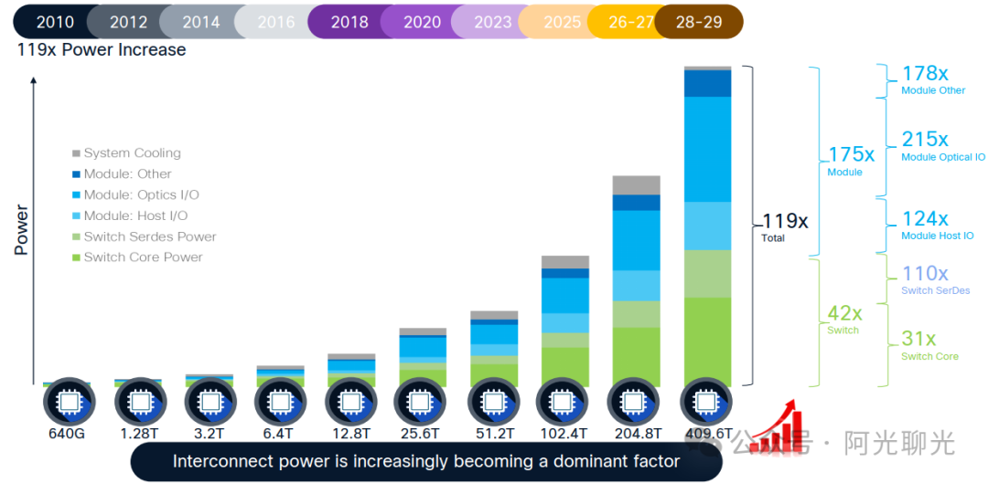
 |  |  | 功耗节约 | 900,515
 |  |  | 电费节约 | 5,515,656
https://mp.weixin.qq.com/s/6w7MDsfSJvPORK87GXj_CQ

P8 可插拔到CPO的功耗
材料 | 技术范式 | 有效传输速率 | 有效连接距离 | 单通道功耗 | 适用场景 |  | 材料 | 单通道功耗（瓦） |  |  |  | 800G单端口功耗（W）
铜 |  | （1）行业均值：受电阻影响，传输速度超过单通道112Gbp/s时误码率可达40%以上；（2）Nvidia优化极限：NVL72中机柜内由全铜连接，传输速率224Gbp/s，看不到进一步优化空间； | 112Gbp/s内<2.5米，逼近224Gbp/s<1.2米 | 3-5瓦 | 短距离、成本敏感，低传输带宽需求 |  | 铜 | 4 | 3-5瓦 | -0.4 | 热插拔 | 15 | 6
 |  | （3）因此默认为80～224Gbp/s理论值； |  |  |  | CPO | CPO | 2.4 |  | -0.63076923077 | LPO | 10 | 4
光 | 可插拔光模块 | 400–800 Gbp/s | 米级/百米无衰减 | 5-8瓦 | 中远距离、高传输带宽需求 |  | 可插拔光模块 | 6.5 | 5-8瓦
 | cpo（Co-packaged Optics） | 800–1600 Gbp/s（行业目标） |  | 2.4瓦 | 中远距离、功耗敏感、高传输带宽需求 |  |  |  |  |  | CPO | 5.5

CPO渗透率
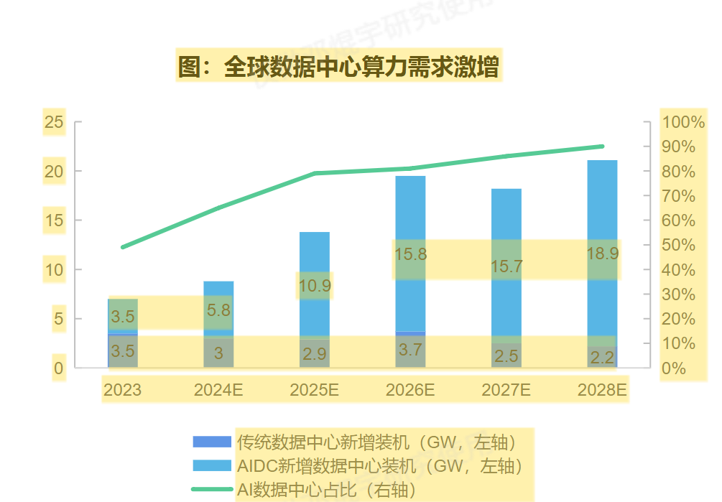
新增IDC拆分 |  |  |  |  |  |  | 93 | 2026 | 2027 | 2028 | 2029 | 2030
 | 2023 | 2024E | 2025E | 2026E | 2027E | 2028E | 800 | 65 | 227.5 | 796.25 | 2786.875 | 9754.0625
传统数据中心新增装机（GW，左轴） | 3.5 | 3 | 2.9 | 3.7 | 2.5 | 2.2 | 0.45 |  | 2.5 | 2.5 | 2.5 | 2.5
AIDC新增数据中心装机（GW，左轴） | 3.5 | 5.8 | 10.9 | 15.8 | 15.7 | 18.9 | 2583.3333333
AI数据中心占比（右轴） | 50% | 66% | 79% | 81% | 86% | 90%

P9 技术路径对比 FPP、CPO、OIO
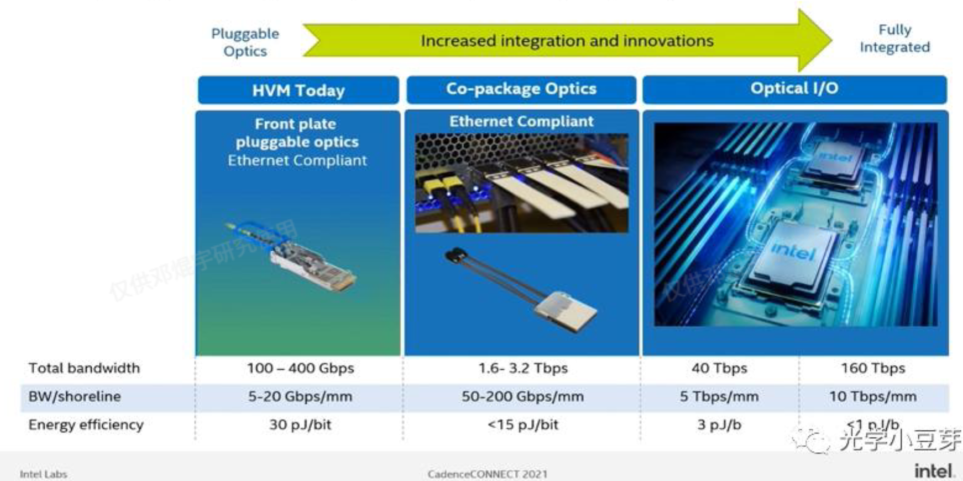
速率范围 | 可插拔光模块厂商排名 | CPO厂商排名
 | https://mp.weixin.qq.com/s/CANOEvpAJ8SMhO7PPVKmmA | 共封装光学（CPO），全球前6强生产商排名及市场份额（by QYResearch）.pdf-原创力文档

互连技术变迁
铜互连（～2010） | 备注 | 份额 | 可插拔光模块（～2020） | 备注 | 份额 | cpo（～2030） | 备注 | 份额（预测） | 铜互连（～2010） | 份额 | 可插拔光模块（～2020） | 份额 | cpo（～2030） | 份额（预测）
云计算、数据中心、移动互联网爆发，带宽需求持续放大，10G → 40G → 100G 光模块大规模商业化； |  |  |  | 400G光模块与AI需求爆发；技术升级期，板卡互连能力的提升只剩光学路径 |  |  |  |  | 连接器+线缆 | 40% | 光芯片+光源（激光器） | 15% | （硅）光芯片 + 光源（外置光源） | 20%
连接器+线缆 | 距离越长传输越快，通道损耗和串扰导致越需要更多接口芯片，功耗、发热、误码、成本全面恶化 | 40% | 光芯片+光源（激光器） | （激光器被封装在盒子里） | 15% | （硅）光芯片 + 光源（外置光源） | 硅光芯片：专门指：硅光子工艺做的光学引擎。 | 20% | 物理层接口芯片（高速传输接口） | 30% | 电光接口芯片 | 10% | 电光接口芯片（高速接口） | 15%
物理层接口芯片（高速传输接口） |  | 30% | 电光接口芯片 | 电→光转换接口芯片（解决长距离铜失效问题） | 10% | 电光接口芯片（高速接口） | 更高速的电光接口芯片（224G/lane），功耗成为新瓶颈 | 15% | 周边硬件 | 30% | 周边硬件 | 40% | 周边硬件（演化为封装与系统配套） | 40%
 |  |  | 光模块盒子（工程和供应链的最优形态） | 可插拔、易维护、工程和供应链的最优解； | 35% | 交换机芯片+光引擎封装 | 随着带宽翻倍，前面板的连接变成成本压力之一；将光引擎直接贴在交换机芯片上，牺牲维护便利性以换取功耗优势。 | 25%（被盒子吸走的利润回收 |  |  | 光模块盒子（工程和供应链的最优形态） | 35% | 交换机芯片+光引擎封装 | 25%
周边硬件 |  | 30% | 周边硬件 |  | 40% | 周边硬件（演化为封装与系统配套） |  | 40%

CPO信号传输关键环节
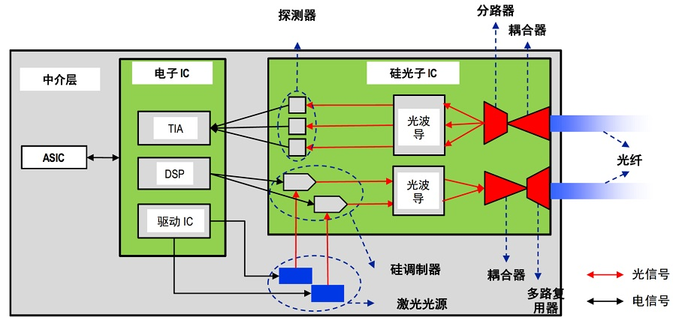

P14 CPO在国内优先落地于Scale Up
国内GPU受限情况 |  |  |  |  |  |  |  |  |  |  | 国内GPU受限情况 |  |  | 华为cm384 | 华为CM384与GB200 NVL72对比 |  |  |  |  |  |  | 华为CM384 | GB200 NVL72 |  | 华为CM384 | GB200 NVL72 |  | 平均每张卡多少个光模块 | 400g LPO光模块功耗 | 单卡光模块功耗 | 单卡功耗 | 来自卡的总功耗 | 集群总功耗 | 集群的平均每卡功耗 | 集群的平均计算功耗（W/TFLOPS) | 其中光模块的平均计算功耗 | 光模块在平均计算功耗差值中的贡献率 | 单卡平均计算功耗 | 单卡在平均计算功耗中的贡献率 | 效能差异拆解
GPU 型号 | 架构 | 发布时间 | CUDA 核心数 | Tensor 核心数（代） | 显存(类型) | 显存带宽 | NVLink 带宽 | 主要用途 | 主要特点 | 市场价格(预估) | GPU 型号 | NVLink 带宽（GB/s） | 代数 | https://mp.weixin.qq.com/s/zfIo8bj_-ArIjF5u_N7I8g | 对比层级 | 参数项目 | 单位 | Nvidia GB200 NVL72 | Huawei Cloud Matrix CM384 | 华为 vs. 英伟达 | 单卡Scale Up带宽（TB/s） | 2.8 | 7.2 | 单卡BF16 密集计算性能（TFLOPS） | 780 | 2500 | 华为 | 18 | 10 | 180 | 800 |  | 559000 | 1455.73 | 1.86 | 0.23 | 22% | 1.03 | 59% | CM384效能 | 光模块贡献效能差 | 单卡贡献效能差 | 其他部分贡献效能差 | GB200 NVL72效能
B200 | Blackwell | 2024 | 20480 | 256 | 192GB (HBM3e) | 8TB/s | 1.8TB/s(Gen5) | 高性能AI 训练、推理 | 2080 亿晶体管, FP4 支持, 液体冷却, 性能大幅提升 | 约 22-29 万人民币 | B200 | 1800 | Gen5 | 华为Cloud Matrix 384中需要多少光模块？_腾讯新闻 | ​芯片与封装级​ | BF16 密集计算性能 | TFLOPS | 2,500 | 780 | 0.3x | 整体Scale Up带宽（PB/s） | 1.075 | 0.518 | 整体BF16 密集计算性能（PFLOPS） | 300 | 180 | 英伟达 |  |  |  | 1000 |  | 145000 | 2013.89 | 0.81 |  |  | 0.40 |  | 1.86 | 0.23 | 0.63 | 0.19 | 0.81 | 2.2962962963
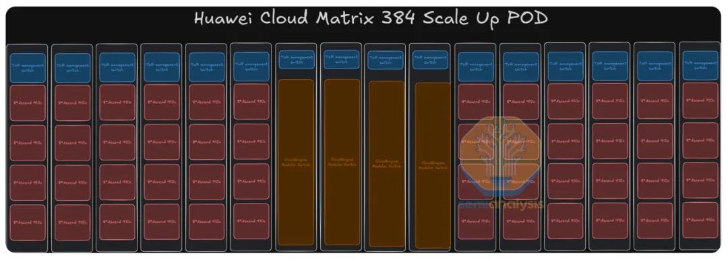
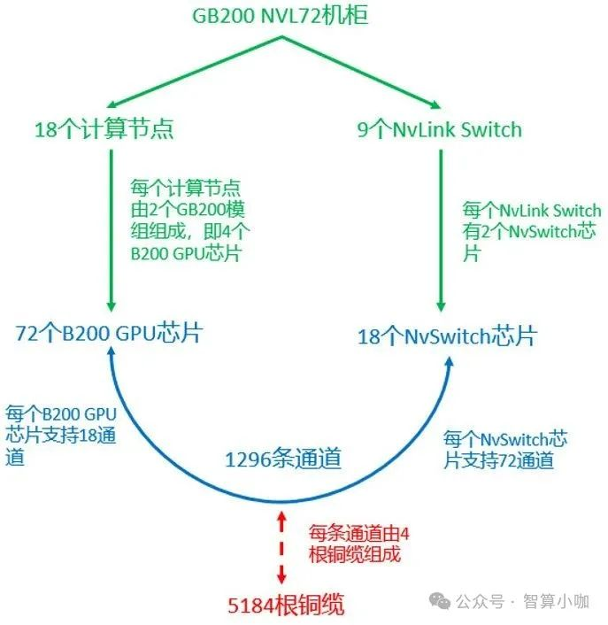
H200 | Hopper | 2024 | 18000 | 576(4th) | 141GB (HBM3e) | 4.8TB/s | 900GB/s(Gen4) | AI 训练、高性能计算 | H100 升级版, 显存容量与带宽大幅提升 | 约 22-26 万人民币 | H100 | 900 | Gen4 | GB200 NVL72 |  | HBM 显存容量 | GB | 192 | 128 | 0.7x
H100 | Hopper | 2022 | 16896 | 528(4th) | 80GB (HBM3) | 3.35TB/s | 900GB/s(Gen4) | 大规模AI 训练、HPC、Transformer Engine | 支持 FP8, 高计算密度, 性能领先一代 | 约 19-22 万人民币 | H800 | 400 | Gen4,受限 | https://mp.weixin.qq.com/s/qUn2h9uTGFZPq1LweySqYg |  | HBM 显存带宽 | TB/s | 8 | 3.2 | 0.4x
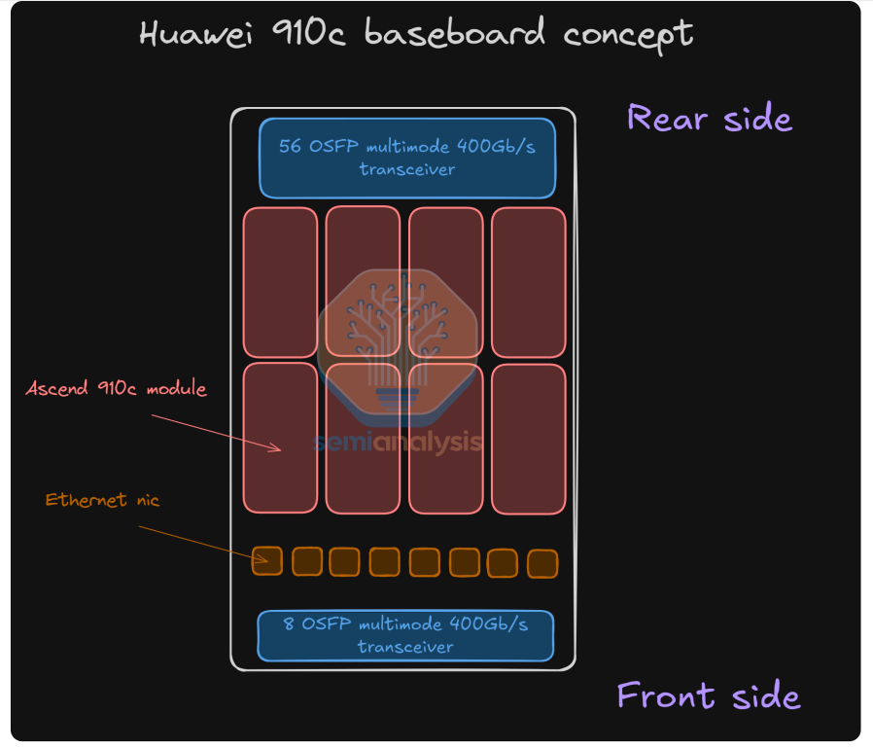
A100 | Ampere | 2020 | 6912 | 432(3rd) | 80GB (HBM2e) | 2TB/s | 600GB/s(Gen3) | AI 训练、推理、HPC | 支持 MIG, 多精度计算, 广泛应用 | 约 12-15 万人民币 | H20 | 200 | Gen4,受限 |  |  | ​Scale Up 带宽​ | ​Gb/s (单向)​​ | ​7,200​ | ​2,800​ | ​0.4x​ |  |  |  |  |  |  |  |  |  |  |  |  |  |  |  |  |  |  | 0.62564102564
H800 | Hopper | 2023 | 16896 | 528(4th) | 80GB (HBM3) | ≈ 2TB/s(受限) | 400GB/s(Gen4,受限) | 中国市场 AI 训练、大规模推理 | 基于 H100,受限于出口管制,带宽降低 | 约 6-7 万人民币 |  |  |  |  |  | ​Scale Out 带宽​ | ​Gb/s (单向)​​ | ​400​ | ​400​ | ​1.0x​
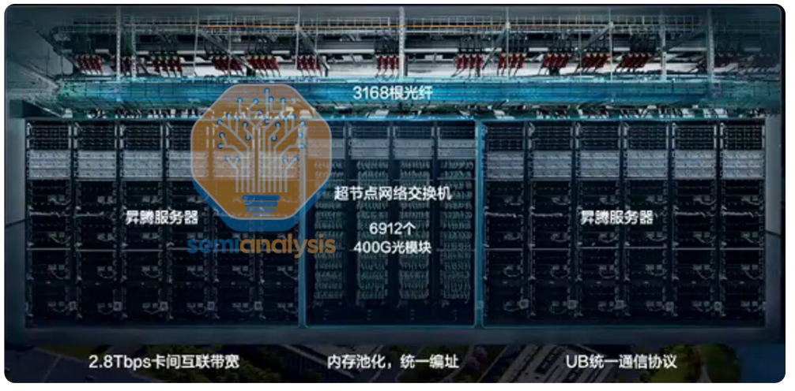
A800 | Ampere | 2023 | 6912 | 432(3rd) | 80GB (HBM2e) | 2TB/s | 400GB/s(Gen3,受限) | 中国市场 AI 推理、训练 | 基于 A100,受限于出口管制, NVLink 带宽降低 | 约 7-10 万人民币
H20 | Hopper | 2024 | 11008 | 448(4th) | 96GB (HBM2e) | 2TB/s | 200GB/s(Gen4,受限) 部分资料 900GB/s | 中国市场 AI 训练、推理 | 性能介于 A800 和 H800 之间, 大显存, 符合出口管制 | 约 6-5.8 万人民币

 |  |  |  |  |  |  |  |  |  |  |  |  |  |  | ​系统级​ | BF16 密集计算性能 | PFLOPS | 180 | 300 | 1.7x
 |  |  |  |  |  |  |  |  |  |  |  |  |  |  |  | HBM 总显存容量 | TB | 13.8 | 49.2 | 3.6x
 |  |  |  |  |  |  |  |  |  |  |  |  |  |  |  | HBM 总显存带宽 | TB/s | 576 | 1,229 | 2.1x
 |  |  |  |  |  |  |  |  |  |  |  |  |  |  |  | ​Scale Up 总带宽​ | ​Gb/s (单向)​​ | ​518,400​ | ​1,075,200​ | ​2.1x​
 |  |  |  |  |  |  |  |  |  |  |  |  |  |  |  | ​Scale Up 域大小​ | ​GPU数量​ | ​72​ | ​384​ | ​5.3x​
 |  |  |  |  |  |  |  |  |  |  |  |  |  |  |  | ​Scale Out 总带宽​ | ​Gb/s (单向)​​ | ​28,800​ | ​153,600​ | ​5.3x​
 |  |  |  |  |  |  |  |  |  |  |  |  |  |  |  | 系统总功耗 | W | 145,000 | 559,378 | 3.9x
 |  |  |  |  |  |  |  |  |  |  |  |  |  |  |  | 每TFLOP性能功耗 | W/TFLOP | 0.81 | 1.87 | 2.3x
 |  |  |  |  |  |  |  |  |  |  |  |  |  |  |  | 每显存带宽功耗 | W per TB/s | 251.7 | 455.2 | 1.8x
 |  |  |  |  |  |  |  |  |  |  |  |  |  |  |  | 每显存容量功耗 | kW/TB | 10.5 | 11.4 | 1.1x |  |  |  |  |  |  | 每台服务器内的每个 UB Switch 芯片，对外对应的带宽为 16×28GBps，总计 448GBps，换算成 Gb 则为 8×448Gbps。这意味着，每台服务器中的每个 UB Switch 芯片对应 8 个 400G 连接（光模块）； 而整台服务器共需使用 56 （7个UB Switch，每个UB Switch是8个400G连接）个 400G 光模块，或 28 个 800G 双通道光模块。由于无阻塞网络的第二层交换机侧也需要同等数量的模块，因此在 UB 网络系统中，每台服务器的 8 个 NPU 对应着 112 个 400G 光模块，或 56 个 800G 双通道光模块。 也就是说，对于Scale Up来讲，NPU 与 400G 光模块的用量比例为 1:14，与 800G（2x400G） 光模块的用量比例为 1:7。 再看Scale Out，12 个 Compute 机柜为一个 Cloud Matrix 节点，在此基础上复制扩容；假设 8 个节点，共 8 x 384 = 3072 GPU，按照胖树架构扩容，两层拓扑结构，Leaf网络 8 个交换节点。若继续扩容，总节点为 8 的倍数，需要增加 Spine 层网络。按照 2 层胖树架构推演，光模块需求比约在 1:4。 也就是说，对于Scale Out来讲，NPU和400G光模块的用量比例是1:4。

P15 CPO市场规模估算
潜在规模 = 高速光模块（>800G）端口数 * CPO渗透率 * 单端口价格 |  |  |  |  |  |  |  |  |  |  |  |  |  | Lightcounting、小摩 | Yole
 |  |  |  |  |  |  |  |  |  |  |  |  | 规模预计（Revenue，2030E） | $5.4b | $8.1b
Lightcounting的一系列数 | https://mp.weixin.qq.com/s/JnxtcEzp2fbRWKL0X8ZIRQ |  |  |  |  |  |  |  |  |  | 大摩 |  | 关键假设 | 到2025年，该市场预计将迎来拐点，规模达到约2500万美元，并在随后几年以年均近三倍的速度扩张，到2030年有望突破50亿美元。需要注意的是，虽然市场增长初期由800G和1.6T解决方案推动，但更重要的驱动因素将是3.2T技术的推出——该技术于2027年启动，并在后续年份加速普及。
 |  |  |  |  |  |  |  |  |  |  | 1）基准情景：2030年市场规模达93亿美元，2023-2030年CAGR为172%； |  | CPO的市场份额 | 19% | 20%-25%
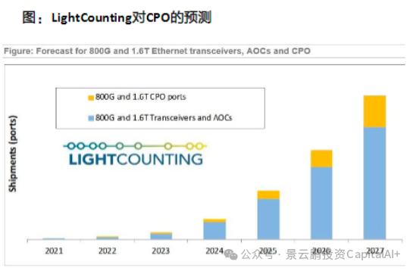
 |  |  |  |  |  |  |  |  |  |  | 2）乐观情景：2030年市场规模突破230亿美元，CAGR达210%。
 |  |  |  |  |  |  |  |  |  |  | 3）预测依据及核心假设：
 |  |  |  |  |  |  |  |  |  |  | 技术突破加速：英伟达Rubin服务器机架系统2026年量产，带动CPO在AI超算中的渗透率快速提升；
 |  |  |  |  |  |  |  |  |  |  | 应用场景扩展：覆盖超大规模训练集群（如万卡互联）、全光网络交换机（OCS）、元宇宙基础设施等；
 |  |  |  |  |  |  |  |  |  |  | 供应链成熟：台积电COUPE平台和日月光SiP封装技术推动良率提升至90%+，单位成本下降40%。

市场规模
可插拔
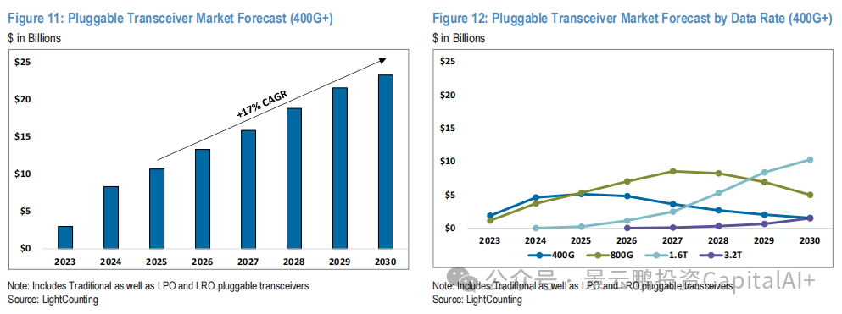
 | https://mp.weixin.qq.com/s/vewx6JqndkR6aULMZ9c1Jw

CPO | $5b

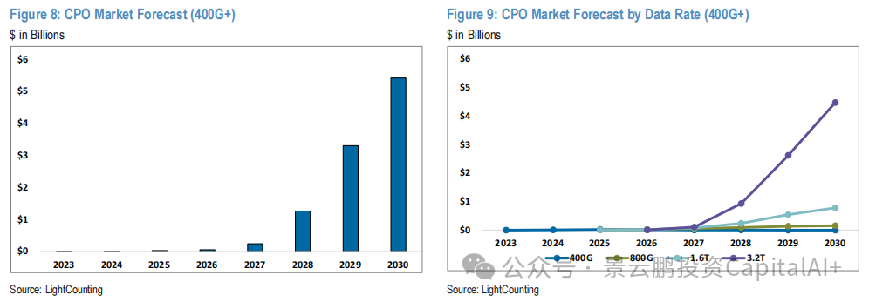
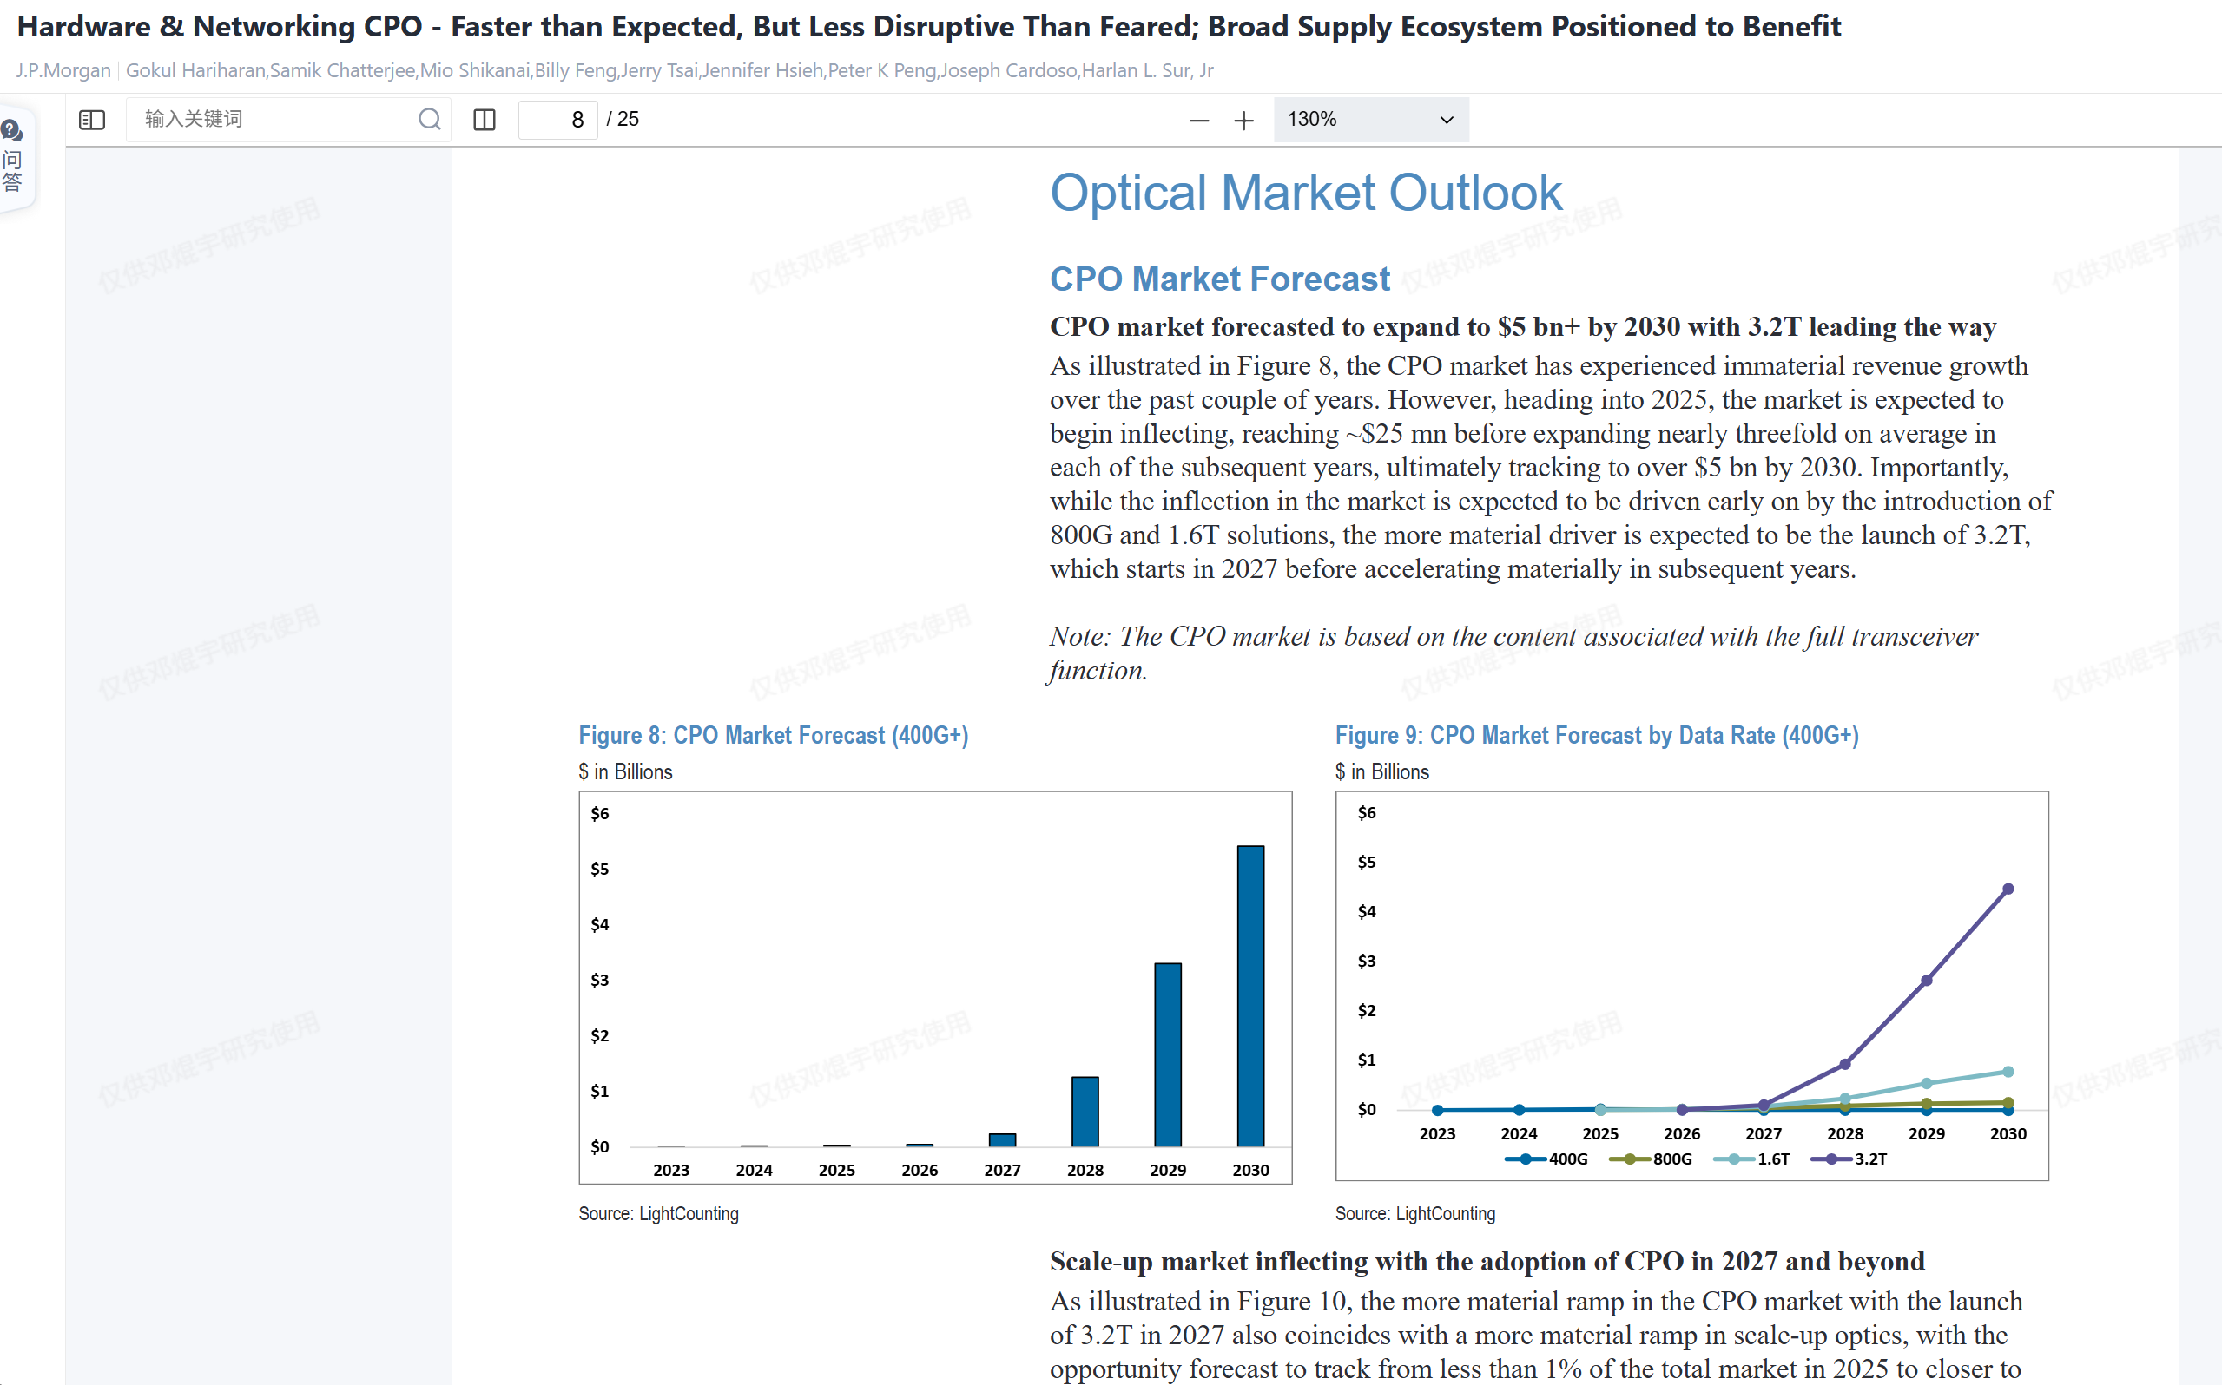

CPO市场规模（上图）

年份 | 对应规模（$b） | 像素基准 |  |  |  | 对应规模（$b） | 像素基准
2026 | 6 | 839 |  |  |  | 6 | 750
2027
2028 | CPO市场规模像素 | CPO市场规模（$b） |  |  | Data Rate | 2030E CPO规模像素 | 2030E CPO规模（$b）
2029 | 10 | 0.07 |  |  | 400G | 0 | 0.00
2030 | 38 | 0.27 |  |  | 800G | 22 | 0.18
 | 179 | 1.28 |  |  | 1.6T | 101 | 0.81
CPO在光模块的渗透率（2029E） | 461 | 3.30 |  |  | 3.2T | 557 | 4.46
 | 760 | 5.44 |  |  | SUM | 680 | 5.44

 | 400G | 800G | 1.6T | 3.2T
CPO渗透率（2029E） | 0 | 2.90% | 9.50% | 50.60%

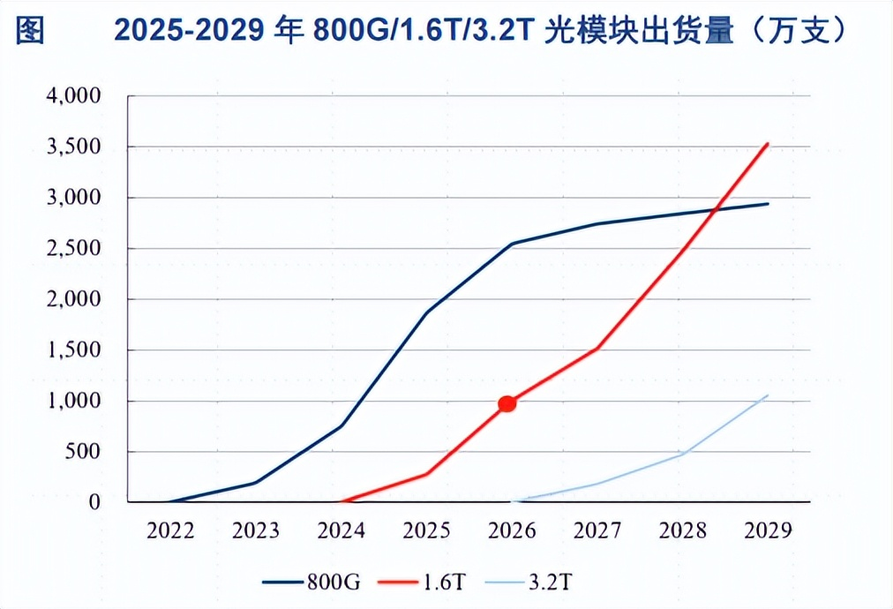

Lightcounting预测出货量（右图） | 500对应像素值 | 99 |  |  |  |  |  |  |  |  |  | HSBC预测出货量(million)
 | 年份 | 800G-像素 | 1.6T-像素 | 3.2T-像素 |  | 年份 | 800G | 1.6T | 3.2T |  |  |  | 800G | 1.6T
 | 2022 | 0 | 0 |  |  | 2022 | 0 | 0 | 0 |  |  | 2025 | 17.5 | 1.8
 | 2023 | 35 | 0 |  |  | 2023 | 176.76767677 | 0 | 0 |  |  | 2026
 | 2024 | 147 | 0 |  |  | 2024 | 742.42424242 | 0 | 0 |  |  | 2027
 | 2025 | 373 | 52 |  |  | 2025 | 1883.8383838 | 262.62626263 | 0
 | 2026 | 506 | 191 | 0 |  | 2026 | 2555.5555556 | 964.64646465 | 0
 | 2027 | 548 | 299 | 37 |  | 2027 | 2767.6767677 | 1510.1010101 | 186.86868687
 | 2028 | 567 | 496 | 93 |  | 2028 | 2863.6363636 | 2505.0505051 | 469.6969697
 | 2029 | 586 | 702 | 209 |  | 2029 | 2959.5959596 | 3545.4545455 | 1055.5555556

CPO渗透率 |  |  |  |  | CPO出货量
年份 | 800G | 1.6T | 3.2T |  | 年份 | 800G | 1.6T | 3.2T

 |  |  |  |  |  |  |  |  |  | 下面这个算出来的渗透率太低了，lightcounting上面给出的2029E渗透率很可能有问题
2029 | 2.90% | 9.50% | 50.60% |  | 2029 | 85.828282828 | 336.81818182 | 534.11111111 |  | 13%

对应CPO总市场规模
2029E | 574,054.55

Yole数据
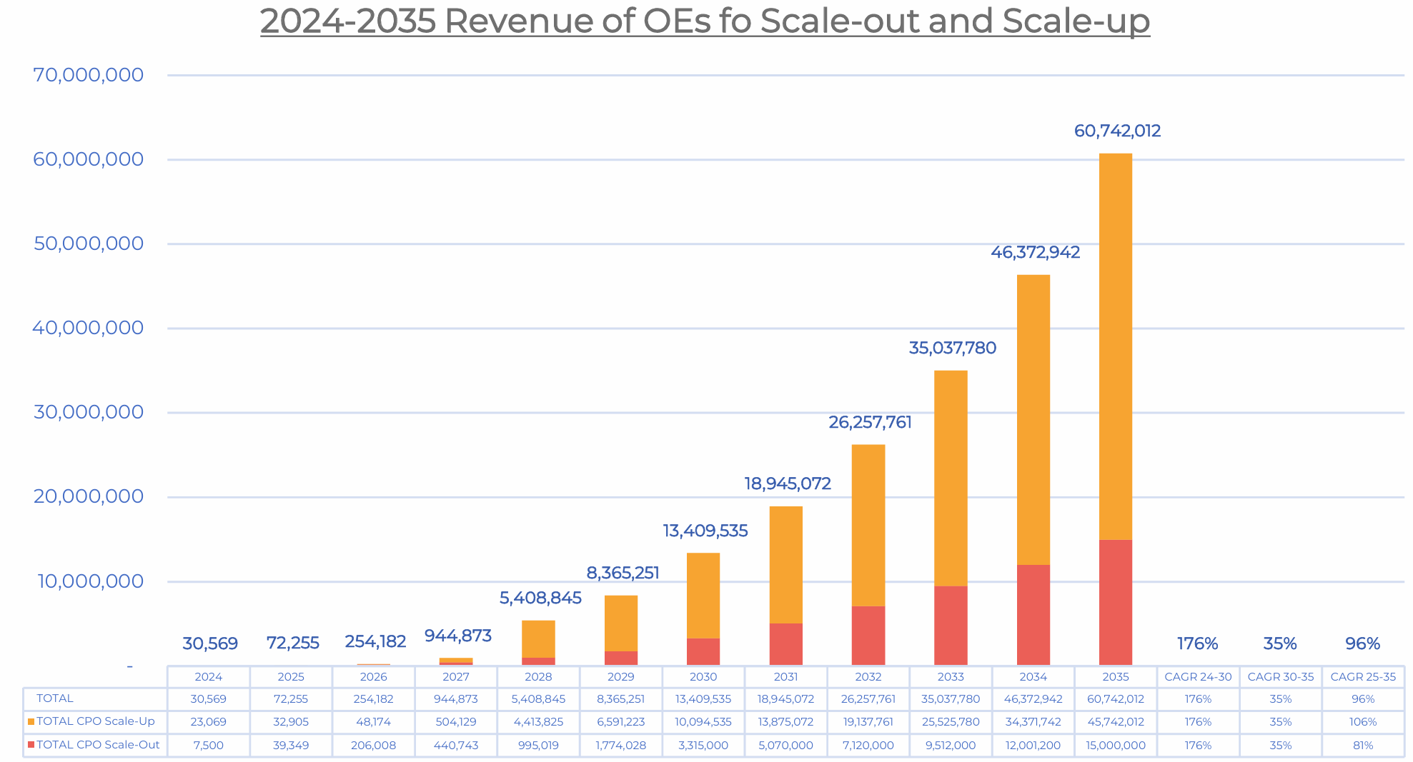
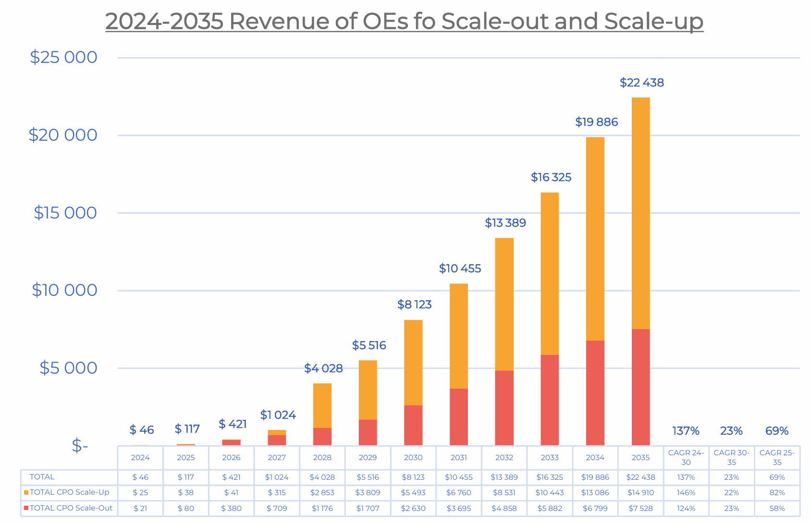

年份 | TOTAL | TOTAL CPO Scale-Up | TOTAL CPO Scale-Out |  |  |  |  |  |  | 年份 | TOTAL |  | TOTAL CPO Scale-Up | TOTAL CPO Scale-Out |  | 单价
2024 | 30569 | 23069 | 7500 |  |  |  |  |  |  | 2024 | $46 |  | $25 | $21 |  | $1,504.79
2025 | 72255 | 32905 | 39349 |  |  |  |  |  |  | 2025 | $117 |  | $38 | $80 |  | $1,619.27 | 8%
2026 | 254182 | 48174 | 206008 |  |  |  |  |  |  | 2026 | $421 |  | $41 | $380 |  | $1,656.29 | 2%
2027 | 944873 | 504129 | 440743 |  |  |  |  |  |  | 2027 | $1,024 |  | $315 | $709 |  | $1,083.74 | -35%
2028 | 5408845 | 4413825 | 995019 |  |  |  |  |  |  | 2028 | $4,028 |  | $2,853 | $1,176 |  | $744.71 | -31%
2029 | 8365251 | 6591223 | 1774028 |  |  |  |  |  |  | 2029 | $5,516 |  | $3,809 | $1,707 |  | $659.39 | -11%
2030 | 13409535 | 10094535 | 3315000 |  |  |  |  |  |  | 2030 | $8,123 |  | $5,493 | $2,630 |  | $605.76 | -8%
2031 | 18945072 | 13875072 | 5070000 |  |  |  |  |  |  | 2031 | $10,455 |  | $6,760 | $3,695 |  | $551.86 | -9%
2032 | 26257761 | 19137761 | 7120000 |  |  |  |  |  |  | 2032 | $13,389 |  | $8,531 | $4,858 |  | $509.91 | -8%
2033 | 35037780 | 25525780 | 9512000 |  |  |  |  |  |  | 2033 | $16,325 |  | $10,443 | $5,882 |  | $465.93 | -9%
2034 | 46372942 | 34371742 | 12001200 |  |  |  |  |  |  | 2034 | $19,886 |  | $13,086 | $6,799 |  | $428.83 | -8%
2035 | 60000000 | 45742012 | 15000000 |  |  |  |  |  |  | 2035 | $22,438 |  | $14,910 | $7,528 |  | $373.97 | -13%

P15 光模块出货量模型
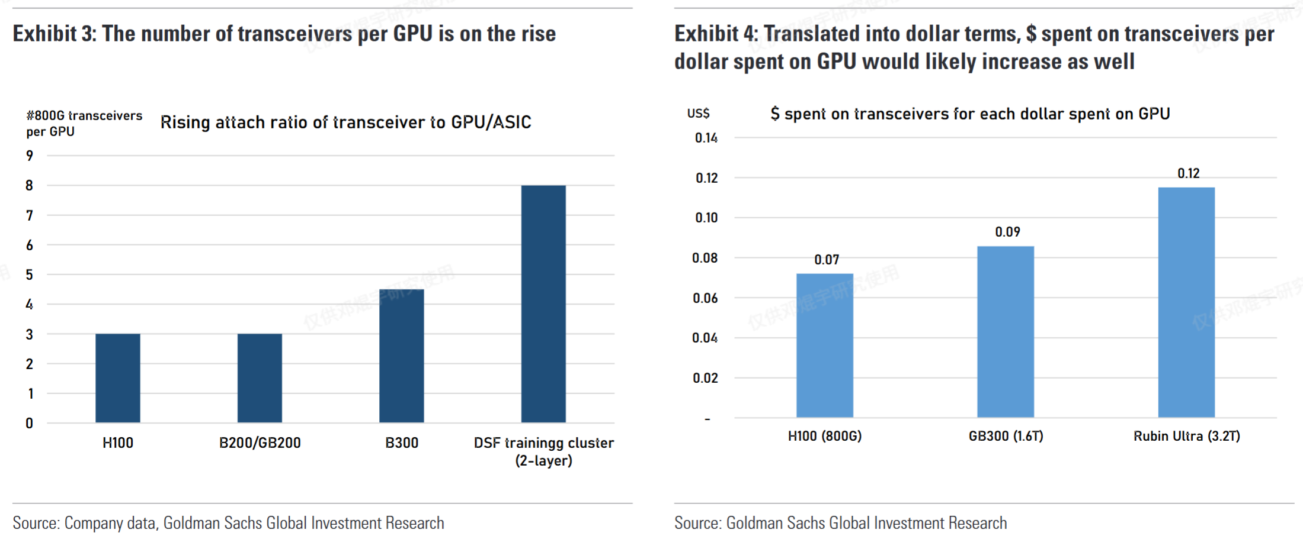
高盛：（中际旭创、新易盛）Incremental strength on scale advantage/supply tightness; raise Innolight/Eoptolink TPs; Buy

1. 关键假设
1) 轻资产+规模化硅光成本下降；2) 关税壁垒的消除减轻了出货的不确定性; 3) ASP下降缓慢

2. 差异观点
GPU与光模块的美元配比率随速率持续提升

3. 后续关注
1）产能扩张节奏；2）EML供应（短缺利好硅光）；3）2026Q3-Q4价格谈判；4）HPC对2027年的需求及3.2t进展

4. 标的观点
中际旭创 | 1）供给：布局在泰国的出货点不会受到关税影响（由客户承担）且员工数、规模已超过coherent，会被客户优先需求；硅光方案比EML方案（coherent）快一个季度；2）需求：GPU配光模块的价值还在提升

UE: 单GPU量和价

GPU型号 | 800G光模块数量 | GPU型号 | 光模块费用($)/花费在GPU中的每美元
H100 | 3 | H100 (800G) | 0.07
B200/GB200 | 3 | GB300 (1.6T) | 0.09
B300 | 4.5 | Rubin Ultra (3.2T) | 0.12
DSF训练集群 | 8

不同规格光模块的销售额与出货量
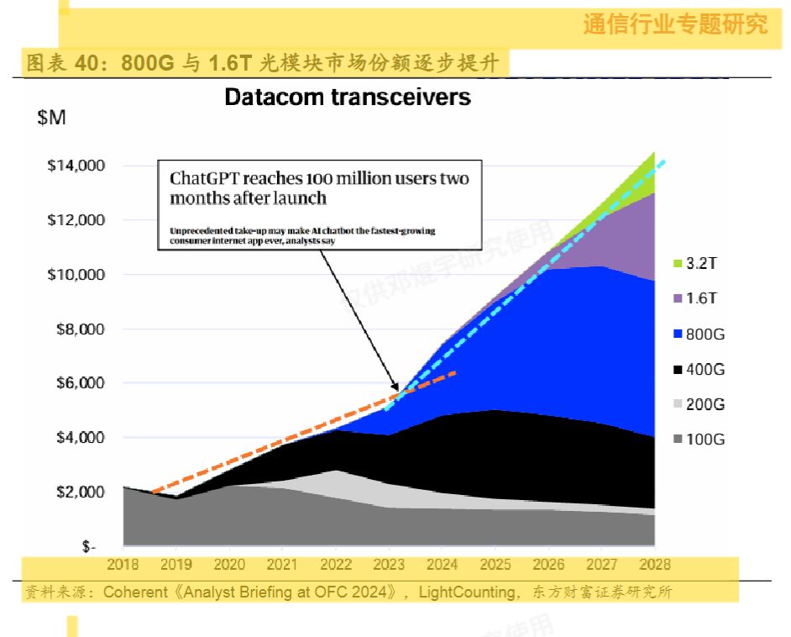
以太网光模块季度销售额（百万美元） |  |  |  |  |  |  |  |  |  |  |  |  |  |  |  |  |  |  |  |  | 招商证券预测
 | 100G | 200G | 400G | 800G |  | 100G | 200G | 400G | 800G |  | 23Q1 | 23Q2 | 23Q3 | 23Q4 | 24Q1 | 24Q2 | 24Q3 | 24Q4 | 25Q1E | 25Q2E | 指标维度 | 具体指标 | 2016E | 2017E | 2018E | 2019E | 2020E | 2021E | 2022E | 2023E | 2024E | 2025E | 2026E | 2027E | 具体指标 | 2020E | 2021E | 2022E | 2023E | 2024E | 2025E
Bar0 | 0.16732542819 | 0.12121212121 | 0.17654808959 | 0.030303030303 | 23Q1 | 301.18577075 | 218.18181818 | 317.78656126 | 54.545454545 | 100G | 301.18577075 | 303.55731225 | 263.24110672 | 291.69960474 | 211.06719368 | 208.69565217 | 220.55335968 | 244.2687747 | 234.7826087 | 253.75494071 | 出货量（万个） | 100G 光模块出货量 | 230 | 450 | 765 | 865 | 1335 | 1020 | 883 | 707 | 408 | 240 | 181 | 148 | 100G 光模块出货量 | 1335 | 1020 | 883 | 707 | 408 | 240
Bar1 | 0.16864295125 | 0.1093544137 | 0.22266139657 | 0.073781291173 | 23Q2 | 303.55731225 | 196.83794466 | 400.79051383 | 132.80632411 | 200G | 218.18181818 | 196.83794466 | 144.66403162 | 104.34782609 | 128.06324111 | 144.66403162 | 199.20948617 | 218.18181818 | 177.86561265 | 161.26482213 |  | 200G 光模块出货量 | 0 | 0 | 110 | 436 | 289 | 190 | 119 | 82 | 64 | 0 | 0 | 0 | 200G 光模块出货量 | 289 | 190 | 119 | 82 | 64 | 0
Bar2 | 0.14624505929 | 0.080368906456 | 0.27009222661 | 0.18181818182 | 23Q3 | 263.24110672 | 144.66403162 | 486.16600791 | 327.27272727 | 400G | 317.78656126 | 400.79051383 | 486.16600791 | 588.14229249 | 749.40711462 | 1043.4782609 | 1430.0395257 | 1643.4782609 | 1600.7905138 | 1441.8972332 |  | 400G 光模块出货量 | 0 | 0 | 4 | 22 | 73 | 218 | 326 | 363 | 1200 | 1458 | 993 | 520 | 400G 光模块出货量 | 73 | 218 | 326 | 363 | 1200 | 1458
Bar3 | 0.16205533597 | 0.057971014493 | 0.32674571805 | 0.30961791831 | 23Q4 | 291.69960474 | 104.34782609 | 588.14229249 | 557.31225296 | 800G | 54.545454545 | 132.80632411 | 327.27272727 | 557.31225296 | 875.09881423 | 927.27272727 | 969.96047431 | 1012.6482213 | 1124.1106719 | 1278.2608696 |  | 800G 光模块出货量 | 0 | 0 | 0 | 0 | 0 | 0 | 8 | 179 | 958 | 1810 | 3728 | 3603 | 800G 光模块出货量 | 0 | 0 | 8 | 179 | 958 | 1810
Bar4 | 0.11725955204 | 0.071146245059 | 0.4163372859 | 0.48616600791 | 24Q1 | 211.06719368 | 128.06324111 | 749.40711462 | 875.09881423 |  |  |  |  |  |  |  |  |  |  |  |  | 1.6T 光模块出货量 | 0 | 0 | 0 | 0 | 0 | 0 | 0 | 0 | 0 | 175 | 706 | 2410 | 1.6T 光模块出货量 | 0 | 0 | 0 | 0 | 175 | 706
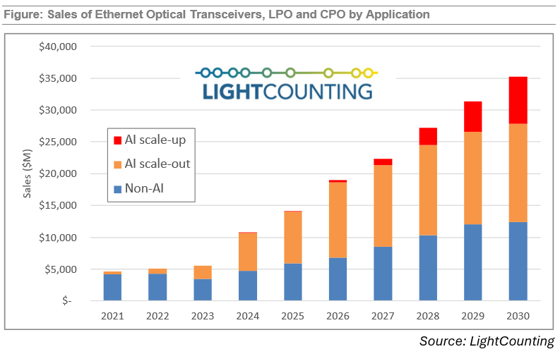
Bar5 | 0.11594202899 | 0.080368906456 | 0.57971014493 | 0.51515151515 | 24Q2 | 208.69565217 | 144.66403162 | 1043.4782609 | 927.27272727 |  |  |  |  |  |  |  |  |  |  |  | 单价（美元） | 100G 光模块单价（右轴） | 430 | 337 | 252 | 171 | 142 | 127 | 111 | 102 | 97 | 99 | 91 | 89
Bar6 | 0.12252964427 | 0.11067193676 | 0.79446640316 | 0.53886693017 | 24Q3 | 220.55335968 | 199.20948617 | 1430.0395257 | 969.96047431 |  |  |  |  |  |  |  |  |  |  |  |  | 200G 光模块单价（右轴） | 430 | 337 | 258 | 214 | 177 | 139 | 128 | 126 | 123 | 0 | 0 | 0
Bar7 | 0.13570487484 | 0.12121212121 | 0.91304347826 | 0.56258234519 | 24Q4 | 244.2687747 | 218.18181818 | 1643.4782609 | 1012.6482213 |  |  |  |  |  |  |  |  |  |  |  |  | 400G 光模块单价（右轴） | 0 | 0 | 920 | 778 | 641 | 445 | 366 | 305 | 221 | 169 | 158 | 173 |  | 1985 | 4434 | 6013 | 7215.6 | 8658.72 | 10390.464 | 3740567.04
Bar8 | 0.13043478261 | 0.098814229249 | 0.88932806324 | 0.62450592885 | 25Q1E | 234.7826087 | 177.86561265 | 1600.7905138 | 1124.1106719 |  |  |  |  |  |  |  |  |  |  |  |  | 800G 光模块单价（右轴） | 0 | 0 | 0 | 0 | 0 | 0 | 1040 | 728 | 589 | 539 | 432 | 387 |  |  | 1.2337531486 | 0.35611186288 | 0.2 | 0.2 | 0.2
Bar9 | 0.14097496706 | 0.089591567852 | 0.80105401845 | 0.71014492754 | 25Q2E | 253.75494071 | 161.26482213 | 1441.8972332 | 1278.2608696 |  |  |  |  |  |  |  |  |  |  |  |  | 1.6T 光模块单价（右轴） | 0 | 0 | 0 | 0 | 0 | 0 | 0 | 0 | 1500 | 1056 | 918 | 732
 |  |  |  |  |  |  |  |  |  |  |  |  |  |  |  |  |  |  |  |  | 收入（亿美元） | 100G 光模块收入 | 9.88 | 15.18 | 19.28 | 14.77 | 18.94 | 12.96 | 9.78 | 7.2 | 3.97 | 2.38 | 1.65 | 1.31
 |  |  |  |  |  |  |  |  |  |  |  |  |  |  |  |  |  |  |  |  |  | 200G 光模块收入 | 0 | 0 | 2.83 | 9.33 | 5.11 | 2.63 | 1.53 | 1.03 | 0.79 | 0 | 0 | 0
 |  |  |  |  |  |  |  |  |  |  |  |  |  |  |  |  |  |  |  |  |  | 400G 光模块收入 | 0 | 0 | 0.37 | 1.71 | 4.68 | 9.69 | 11.92 | 11.08 | 26.52 | 24.61 | 15.67 | 8.99
 |  |  |  |  |  |  |  |  |  |  |  |  |  |  |  |  |  |  |  |  |  | 800G 光模块收入 | 0 | 0 | 0 | 0 | 0 | 0 | 0.83 | 13.01 | 56.41 | 97.47 | 160.88 | 139.56
 |  |  |  |  |  |  |  |  |  |  |  |  |  |  |  |  |  |  |  |  |  | 1.6T 光模块收入 | 0 | 0 | 0 | 0 | 0 | 0 | 0 | 0 | 4.01 | 18.43 | 64.75 | 176.36
 |  |  |  |  |  |  |  |  |  |  |  |  |  |  |  |  |  |  |  |  | 市场规模 | 数通光模块市场规模（亿美元） | 9.88 | 15.18 | 19.65 | 16.48 | 23.62 | 25.47 | 31.86 | 36.41 | 93.55 | 144.43 | 243.97 | 327.02
 |  |  |  |  |  |  |  |  |  |  |  |  |  |  |  |  |  |  |  |  | 增速 | 合计同比增速（%） | - | 54% | 29% | -16% | 43% | 8% | 25% | 14% | 157% | 54% | 69% | 34%

制程限制与市场份额
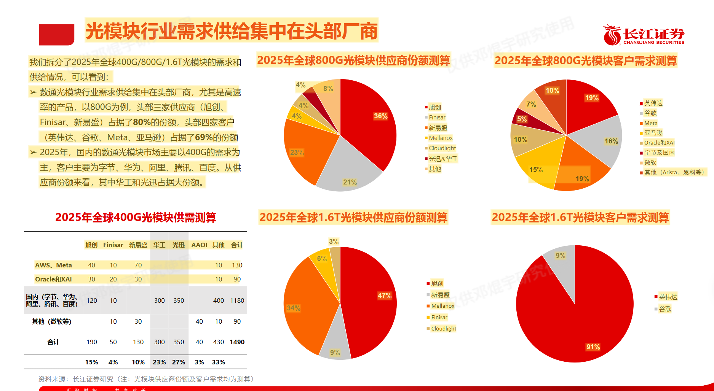
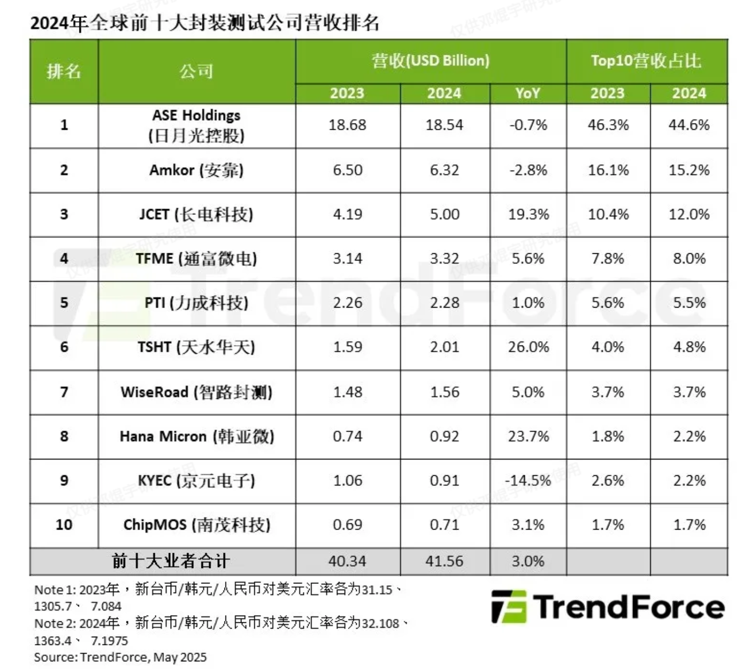
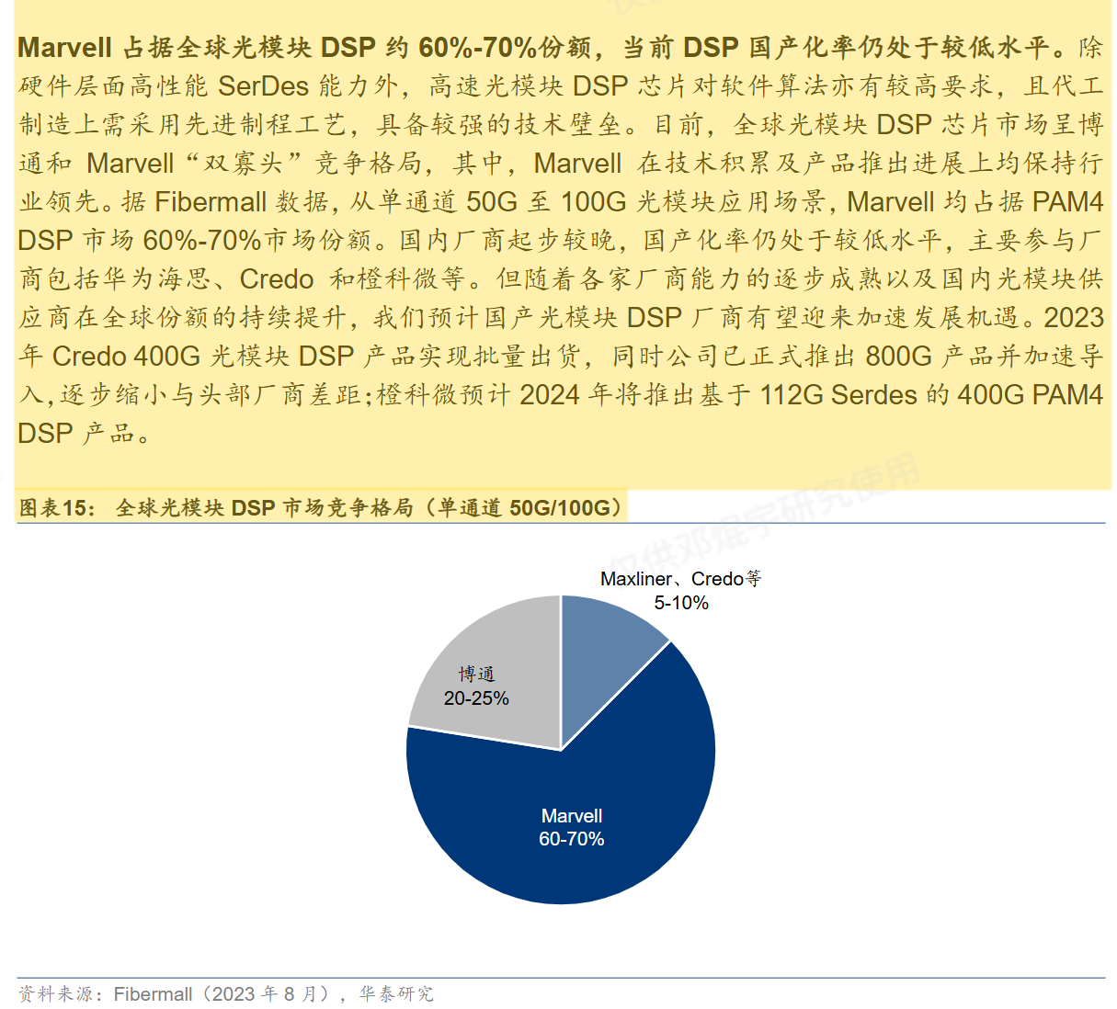
高速光模块 | DSP芯片 | 封测

各厂商时间线
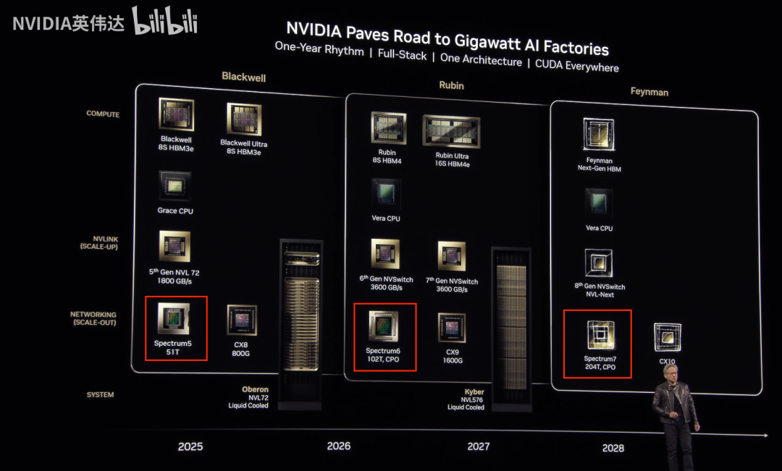
各厂商共封装光学（CPO）产品进展时间线 |  |  |  |  |  | 各厂商产业链 |  |  |  |  |  | 产业链优势程度

年份 | NVIDIA（英伟达） | Broadcom（博通） | TSMC（台积电） | Intel（英特尔） | Marvell（迈威尔） | 环节 | 博通（Broadcom） | 英伟达（NVIDIA） | 思科（Cisco） | 英特尔（Intel） | Marvell（美满科技） | 公司（产业链环节） | 博通（Broadcom） | 英伟达（NVIDIA） | 英特尔（Intel） | 美满科技（Marvell） | 思科（Cisco） | 公司 | ​博通​ | ​英伟达​ | ​英特尔​ | ​美满​ | ​思科​
2020 | （无） | （无） | （无） | 展示业界首个CPO以太网交换机（12.8Tb/s Barefoot Tofino2交换ASIC联合1.6Tb/s硅光引擎）tomshardware.com | （无） | 设计 (Design) | 自研交换ASIC及硅光子引擎；推出业界首款51.2Tbps CPO交换机“Bailly”，在Tomahawk 5（51.2T）交换芯片上共封装8个6.4Tbps硅光引擎，实现前所未有的高带宽和低时延vertex-icbuy.com。该创新体现博通在硅基光电子和CPO架构上的领先地位vertex-icbuy.com。 | 与合作伙伴共同研发GPU/交换CPO架构。早在2020年GTC展示了通过CPO直接互连GPU和交换芯片的方案fibermall.com；近年携手台积电、Ayar Labs等推进硅光共封装技术fibermall.com。2024年底NVIDIA参与Ayar Labs的1.55亿美元融资，加强光I/O布局nextplatform.com；2025年GTC宣布两款内置CPO技术的网络交换机，标志其CPO设计进入产品化阶段ayarlabs.com。 | 收购Luxtera获取硅光能力，自研光引擎并结合交换ASIC推出CPO原型。OFC 2023上演示了25.6Tbps的CPO交换路由器：采用7nm Silicon One G100 ASIC（25.6T）结合8块3.2Tbps硅光学Tile共封装，驱动64×400G FR4光通道blogs.cisco.comfibermall.com。光引擎采用Cisco硅光子技术（如SISCAP调制器）并在芯片上集成CWDM Mux/Demux，实现紧凑高密度的光I/Oblogs.cisco.com。 | 深耕硅光子技术多年，自主研发基于微环调制器的CPO方案，聚焦光计算互连(OCI)。2020年即推出首个CPO原型，在12.8T以太交换芯片上集成1.6T硅光引擎并解决了封装散热等设计难题fibermall.com。依托自有硅光工艺平台研发CPO系统fibermall.com，2024年OFC展示最新成果：每个硅光PIC含64个通道，单通道32Gbps，总带宽2Tbps（双向4Tbps），误码率 < 1e-12fibermall.com。 | 借助收购Inphi大幅增强光通讯研发实力，自研光引擎与交换/加速芯片结合布局CPO。OFC 2024推出6.4Tbps 3D硅光引擎（32×200G通道），将调制器、探测器、驱动器、TIA等数百组件集成在单芯片内，实现比100G技术2倍带宽密度、每比特功耗降低30%picmagazine.netfibermall.com。Marvell发布可定制CPO架构，将XPU计算芯片、HBM内存与3D硅光引擎在同一基板上协同封装picmagazine.net以提升AI系统带宽和规模。 | 设计 | 高 | 高 | 高 | 中 | 中 | 设计 | 高 | 高 | 高 | 中 | 中
2021 | （无） | 宣布首款共封装光交换芯片：25.6Tb/s Tomahawk4–Humboldt（集成6.4Tb/s光引擎，预计2022年底提供样片）lightcounting.com | （无公开发布） | （无新的发布） | （无） | 代工 (Foundry) | 无晶圆厂，依赖成熟代工工艺生产CPO芯片。博通采用第三方晶圆厂制造其ASIC与光引擎：交换芯片由台积电等先进工艺代工，硅光引擎基于标准CMOS硅光工艺量产picmagazine.net。创新的制造流程利用成熟CMOS产线和先进封装，实现高密度光引擎的大规模生产picmagazine.net。 | 无晶圆厂，依托代工伙伴实施CPO制造。NVIDIA与台积电合作7nm/5nm工艺制造其高速ASIC，并利用台积电硅光平台推进光引擎量产。台积电自2017年起布局硅光工艺（65nm）并推出COUPE共封装平台，计划2025年实现6.4Tbps光引擎、后续提升至12.8Tbpsfibermall.comfibermall.com——NVIDIA预计凭借这一生态实现CPO芯片制造。另一方面，NVIDIA也通过参与Ayar Labs融资等方式布局光I/O供应链，确保先进光芯片代工能力。 | 无晶圆厂模式，采用代工生产ASIC和硅光芯片。Cisco Silicon One G100交换ASIC由台积电7nm工艺代工ithome.com.tw；硅光引擎基于台积电65nm硅光平台（源自Luxtera合作）制造fibermall.com。Cisco具备成熟硅光代工经验，其硅光模块平台经过多年优化，已量产数百万只硅光模块，验证了工艺的可靠性blogs.cisco.com。 | 垂直一体化，自有晶圆厂制造ASIC和光芯片。Intel利用自家的硅光工艺平台生产CPO组件，包括CMOS兼容的微环调制器等硅光器件fibermall.com。依托Intel Fab实现ASIC与光子IC协同制造，保障工艺控制和紧密集成。同时Intel Capital投资像Ayar Labs等光互连厂商，拓展外部代工合作，以补充自身硅光产能布局。 | 无晶圆厂，采用领先代工工艺+合作制造。Marvell的51.2T以太交换ASIC（Teralynx 10）由台积电5nm工艺流片制造marvell.com；其硅光引擎基于CMOS硅光工艺，由代工厂（可能包括GF/AIM等硅光平台）生产以确保200Gbps/波长高速器件性能。Marvell通过与代工和供应链伙伴紧密合作，加速6.4T光引擎的工艺验证，为后续量产打下基础。 | 代工 | 高 | 高 | 高 | 中 | 中 | 代工 | 高 | 高 | ​高 (IDM)​​ | 中 | 中
2022 | （无） | **OFC2022：**演示25.6T以太网交换机与800Gb/s光引擎共封装原型security.com；**OCP2022：**展示25.6T CPO交换机系统（合作伙伴Ragile展台）security.comayarlabs.com | 完成CPO光引擎与先进封装集成试产，为1.6T模块打下基础（消息来源） | （无新的发布） | **OFC2022：**展示首代CPO交换机平台（基于Teralynx交换芯片，32×400G光端口的1RU原型，作为51.2T代际3.2T光引擎方案基础）investor.marvell.com | 集成封装 (Packaging & Integration) | 采用尖端封装技术实现光电共封装。博通最初使用TSV硅通孔方案，后改用扇出型晶圆级封装（FOWLP）来集成光引擎与交换ASIC，提升良率并降低成本fibermall.com。光引擎与ASIC共置于有机基板上，封装边缘设计有高密度光纤接口，实现光信号直接从封装引出picmagazine.net。该高密度封装+接口方案已验证可支撑Bailly平台的量产。 | 与代工/封测伙伴协同开发CPO封装方案。NVIDIA计划利用台积电SoIC/CoWoS等3D封装技术，将硅光芯片与GPU或交换ASIC在封装中集成。台积电已公布COUPE 2.0路线，2026年将在CoWoS基板上实现交换芯片与6.4T光引擎共封装fibermall.com。NVIDIA有望借助此类先进封装，使光引擎贴近计算芯片，实现高速低损互连，并为其AI系统提供更高带宽密度。 | 使用专门设计的CPO基板实现光电集成。Cisco在OFC演示中采用了含CPO基板的封装方案：Silicon One G100 ASIC与8块硅光Tile共同安装在同一封装上blogs.cisco.com。为降低热影响，Cisco创新性地将激光光源从封装中分离，置于机箱前端（ELSFP可插拔激光模块），通过光纤将光送入封装内的光引擎blogs.cisco.comblogs.cisco.com。这种架构避免高热激光器与ASIC共封装，简化了封装散热设计，并保持系统可靠性。 | 内部采用先进封装将光芯片与ASIC集成。Intel早期CPO原型已将1.6T硅光引擎与12.8T交换ASIC在同一封装中集成，并特别考虑了散热和光路设计fibermall.com。为提升封装良率，Intel开发出可插拔的光学连接器，在封装前即可将光引擎与光纤连接进行测试筛选fibermall.com。这种设计有效避免了不良光芯片进入最终封装，提高了大规模封装集成的成功率，为后续量产铺平道路。 | 采用2.5D/3D异构封装整合多芯片。Marvell通过先进封装（如有机基板高速互连和晶片堆叠）将计算XPU芯片、HBM内存与硅光引擎共同封装在一体基板上picmagazine.net。高速SerDes和D2D接口连接各芯片，光引擎与ASIC紧邻布置，消除封装外部高速电连接picmagazine.net。这种高集成度封装显著降低信号损耗和延迟，提高带宽密度和能效，适用于构建大规模AI加速器节点和新一代交换机。 | 集成封装 | 高 | 高 | 高 | 中 | 中 | 集成封装 | 高 | 高 | 高 | ​低​ (技术储备) | 中
2023 | （无正式发布） | **OCP2023：**展示51.2Tb/s Tomahawk5–Bailly交换机的共封装光学版本（基于Broadcom第五代ASIC与光芯片，较传统方案节约30%以上功耗）servethehome.comglobenewswire.com（该100G/通道CPO方案开始量产部署） | （无公开发布，但据报道已成功试制微环调制光引擎，与Broadcom合作推进CPO）trendforce.com | （无新的发布） | （无新的发布） | 光学组件耦合 (Optical Coupling) | 采用高密度边缘耦合光纤连接方案。每个Bailly 6.4T光引擎包含64路光通道（CWDM波长），通过封装边缘的光纤插口实现与外部光纤阵列对接fibermall.com。博通开发了高度自动化的光纤耦合工艺，在封装边缘同时精准连接上百根光纤（对应数百光通道），相比可插拔模块降低光互联功耗70%picmagazine.net。这种edge-coupling光纤阵列技术支持CPO系统的大规模装配picmagazine.net。 | 借助硅光芯片与光纤阵列实现高速互连。NVIDIA与Ayar Labs合作的光I/O芯片采用外置激光+硅光收发方案：激光光源（SuperNova）放置在芯片外，通过光纤耦合将多波长光送入封装内的TeraPHY硅光引擎，再进行高速调制fibermall.com。这种架构使GPU/XPUs间连接距离比铜缆提升两个数量级，可实现跨机架的大规模光互联picmagazine.net。NVIDIA通过与Ayar等合作，掌握了芯片内光纤耦合和多芯片光链路技术，为其AI集群提供低延迟、高带宽的互联手段。 | 引入远端激光+光纤耦合架构。Cisco CPO系统将激光器从光引擎中独立出来，通过OIF ELSFP标准激光模块从前面板将光耦合进封装blogs.cisco.com，为光引擎提供冷光源。光引擎内的8×400G FR4硅光芯片各自输出4波长复用的100G信号，经硅光芯片上集成的MUX将波长合一路，通过光纤连接到前面板端口blogs.cisco.com。这种设计实现了光引擎与前端光纤的模块化耦合：激光模块可独立更换，光信号通过标准连接器进出封装，既保障了可靠性又方便维护。 | 创新可插拔光学连接方案。Intel研发出独特的光学可插拔接口，使光纤与光子芯片的耦合可模块化进行fibermall.com。在封装阶段，光引擎通过该连接器与光纤对接并预先测试，筛除不良器件后再进行最终封装fibermall.com。这种可插拔耦合不仅提高了生产良率，也使得CPO系统中光组件的更换维护更接近传统光模块模式，有利于大规模部署。另方面Intel在OCI项目中使用硅光波导耦合等技术，将64路光信号耦合至其处理器/FPGA封装，为CPU-GPU间提供高速光互连fibermall.com。 | 采用高速光纤直接连接封装，实现长距离光链路。Marvell的CPO引擎通过封装边缘的光纤接口，将32路200G光信号耦合到光纤束，直接连通多个机架内的XPU/交换芯片picmagazine.net。这种光纤互联方案使XPU间通讯距离比传统电缆扩大近百倍picmagazine.net，满足AI集群跨机架扩展需求。预计Marvell亦采用自动化的光纤阵列耦合技术，将光纤精准对准其3D硅光引擎的输出端口。凭借Inphi的光器件经验，Marvell正完善光纤耦合工艺以实现其CPO模块的可量产组装。 | 光学组件耦合 | 高 | 高 | 高 | 中 | 中 | 光学组件耦合 | 高 | 高 | 高 | 中 | 中
2024 | （筹备中，未有公开发布） | （无新的发布；第二代51.2T CPO交换机持续出货，并开发200G/通道新方案） | 开始交付1.6Tb/s光引擎CPO样品（预计2025年初提供给Broadcom、NVIDIA等客户）trendforce.com；推进COUPE硅光引擎与CoWoS封装融合，用于AI加速芯片（研发阶段） | **OFC2024：**展示光计算互连芯片let原型，实现CPU间4Tb/s双向光互联（采用8对光纤×8波长方案，功耗约5 pJ/bit）optica-opn.orgoptica-opn.org | **OFC2024：**展示6.4Tb/s硅光引擎CPO平台（集成32通道200G光电接口，4pJ/bit能效），与联发科合作用于下一代AI/HPC ASIC平台marvell.comranovus.com | 成品拼装 (Final Assembly) | 生态合作推进整机落地。博通已将51.2T Bailly CPO交换芯片出货给客户picmagazine.net，并与超大规模数据中心和设备商联合设计整机解决方案picmagazine.net。例如腾讯已与博通合作，在其数据中心部署基于Bailly的CPO交换机试点fibermall.com；设备厂商如新华三（H3C）也参与了博通CPO系统的联合开发picmagazine.net。博通通过提供参考设计并与ODM/OEM合作，由后者完成光纤连接和整机装配，实现CPO技术的商用落地。 | 自有产品融合CPO技术。NVIDIA计划将CPO融合进其网络产品体系，由其主导整机开发并委托代工生产。2025年NVIDIA宣布将推出两款内置CPO的交换机，用于AI网络以显著降低功耗、提升带宽ayarlabs.com。该等交换机预计在NVIDIA收购的Mellanox网络设备基础上改进，由代工伙伴完成生产组装。NVIDIA通过战略投资供应链（如Ayar Labs）确保关键光组件供给，并与系统厂商合作将CPO互连引入其DGX超级计算集群和InfiniBand/以太网交换产品中。 | 整机自主集成能力突出。Cisco作为网络设备厂商，可自行完成从芯片到系统的集成与装配。OFC 2023的CPO路由器演示验证了整机级功耗降低约25–30%blogs.cisco.com的优势，为产品化奠定基础。未来Cisco有望在新一代Silicon One（如51.2T G200）平台上应用CPO技术，内部集成硅光模块，打造高密度低功耗交换机/路由器产品。Cisco已构建端到端供应链（包括收购Acacia提供相干光技术），可以根据市场需求灵活选择CPO或可插拔方案，并通过其全球代工和制造体系完成最终设备组装测试。 | 技术输出与合作并重。Intel定位为CPO技术供应商，将成果赋能产业伙伴。未来可能在自家CPU/GPU/FPGA产品中集成光I/O接口，提升大型集群内部互连效率fibermall.com。同时Intel积极与业界合作验证：如2023年与Ayar Labs在Agilex FPGA中嵌入两枚4Tbps光子芯片进行系统演示fibermall.com。Intel通过这类联合实验积累了系统拼装经验（包括与服务器厂商共同调试光连接），以利于CPO大规模应用时能快速与OEM协作完成整机集成和优化。 | 定制合作模式。Marvell面向超大规模云客户提供CPO芯片解决方案，并与之联合开发系统。其下一代可定制XPU架构已支持无缝集成CPO光引擎，帮助云厂商将单机柜内XPU数量从几十扩展到上百picmagazine.net。Marvell已推出51.2T以太网交换芯片并提供6.4T光引擎模块给重点客户，由客户主导将两者集成到自研系统中（如定制AI服务器或交换设备）。在这一过程中Marvell提供工程支持，并与代工厂、ODM密切配合完成光模块封装和整机拼装调试，以满足客户的性能和可靠性要求。 | 成品拼装 | 高 | 中 | 低 | 低 | 低 | ​成品拼装 (商业化)​​ | ​高​ (唯一量产) | 中 | 低 | 低 | 低
2025 | **GTC2025：**发布首款硅光共封装交换系统Quantum-X（1.6Tb/s端口速率CPO交换机，采用TSMC COUPE微环调制光引擎)optics.org；预计2025年下半年开始交付该光子交换机，随后推出Spectrum-X以太网CPO交换机（2026年下半年）optics.org | **5月：**推出第三代CPO技术（200G/通道），展示第二代100G/通道 CPO产品成熟度和生态完善globenewswire.comglobenewswire.com；合作伙伴开始量产基于51.2T Bailly CPO交换机的整机系统（如Delta发布3RU液冷整机、Micas出货CPO白盒交换机等）globenewswire.comglobenewswire.com | 开始向首批客户（Broadcom、NVIDIA）交付共封装光学样品，开启1.6T光互联时代；预计2025年下半年1.6T产品量产，2026年扩大出货trendforce.comtrendforce.com | （持续推进光I/O芯片let试用，暂无新产品发布） | **1月：**宣布面向定制AI加速器的CPO架构（集成6.4Tb/s 3D硅光引擎，可用于客户下一代XPU芯片，实现跨机架光互连）marvell.com
 |  |  |  |  |  | 注：以上对比基
**注：*

NPO
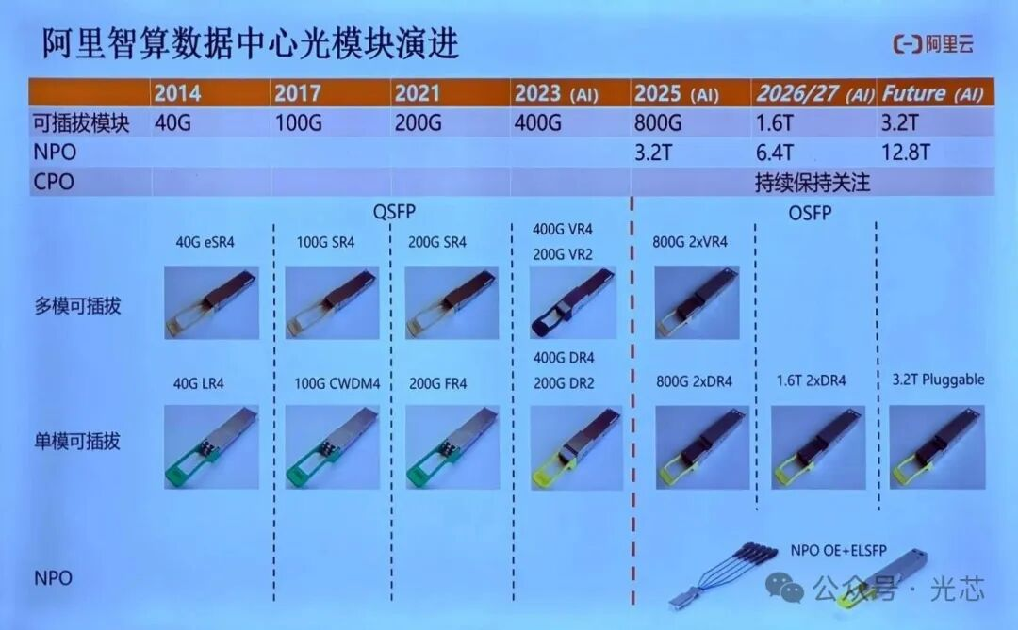
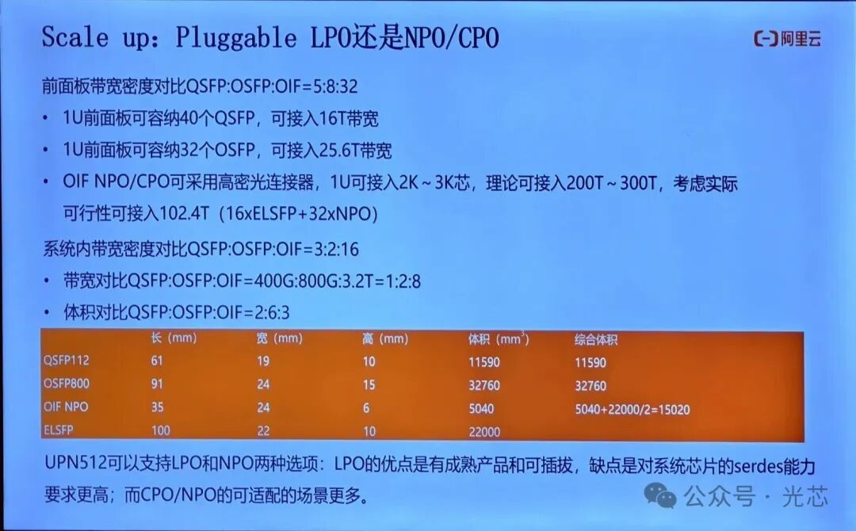
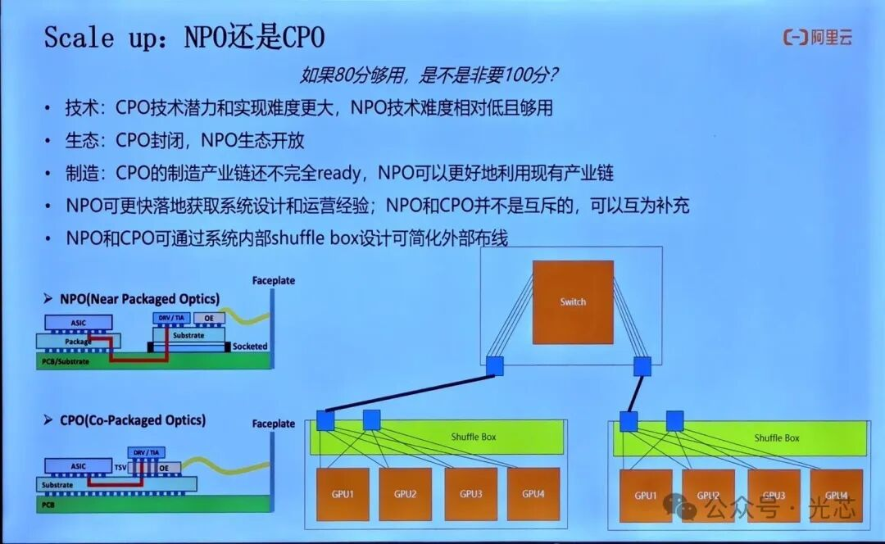
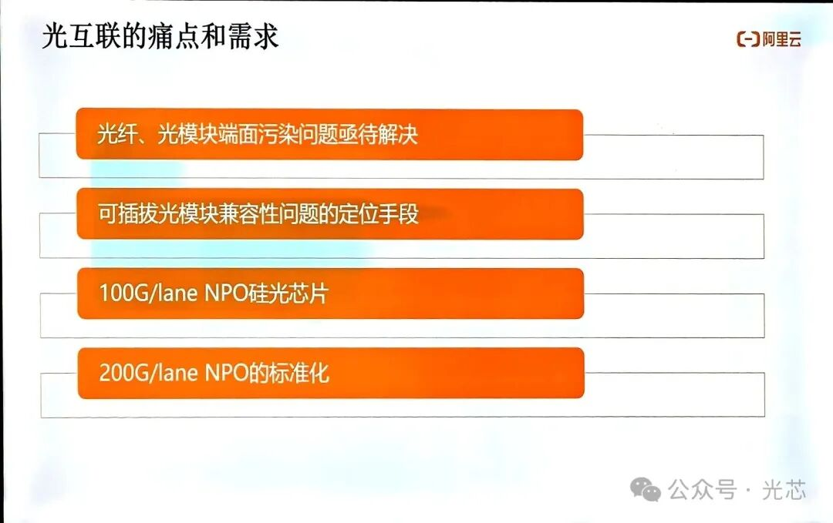
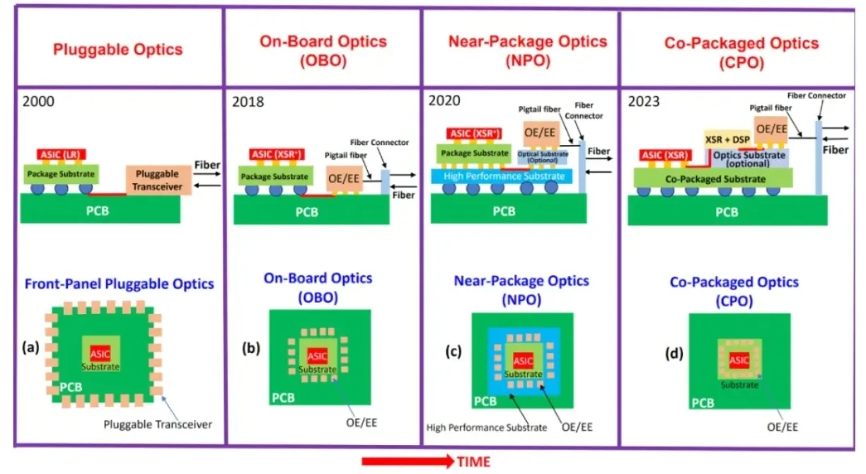
NPO物理图 |  | NPO界定 | https://mp.weixin.qq.com/s/8XF-tvXCslEiVOnu1enSDA | 光博会上已展示的NPO方案 | https://mp.weixin.qq.com/s/qDMz6XstmpcRqsaYZwkVsQ
 |  |  |  | 华为海思 |  | 博通
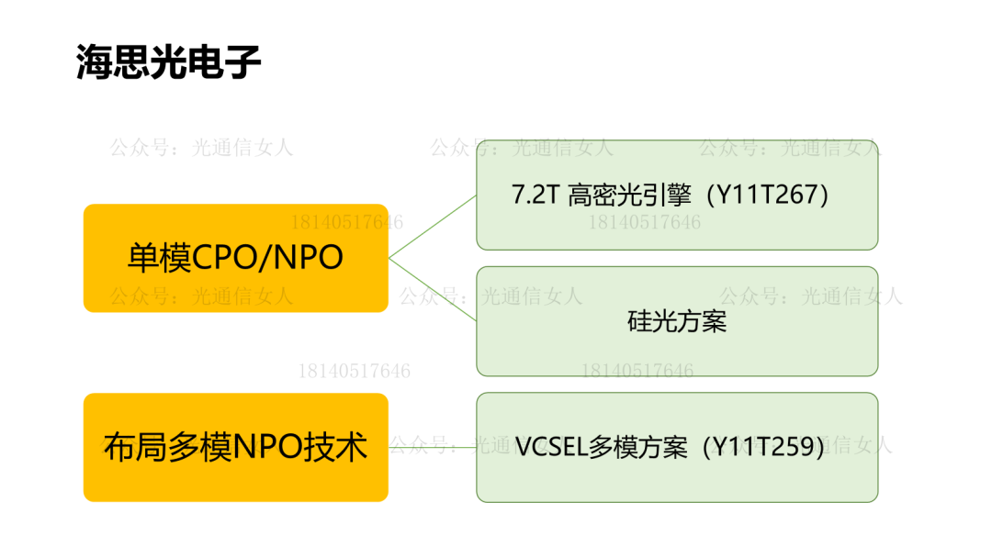
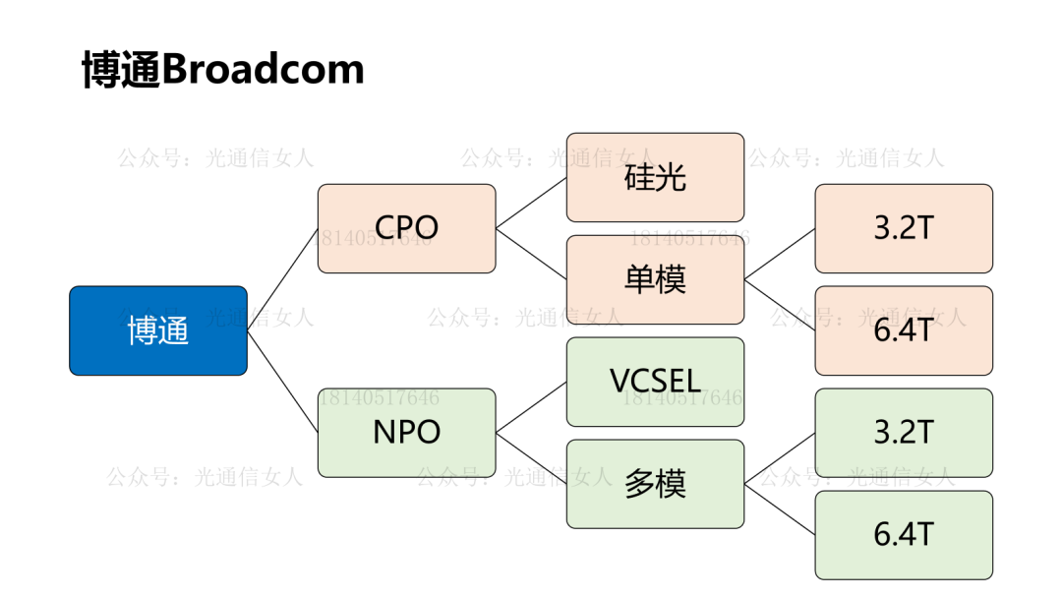

阿里云NPO | https://mp.weixin.qq.com/s/rkTVWObLp1e07CQr-e_CSw
1. 25年3.2T，26/27年CPO
2. NPO在技术、生态、制造上相对CPO有优势：80分 vs 100分

P21 ASIC份额
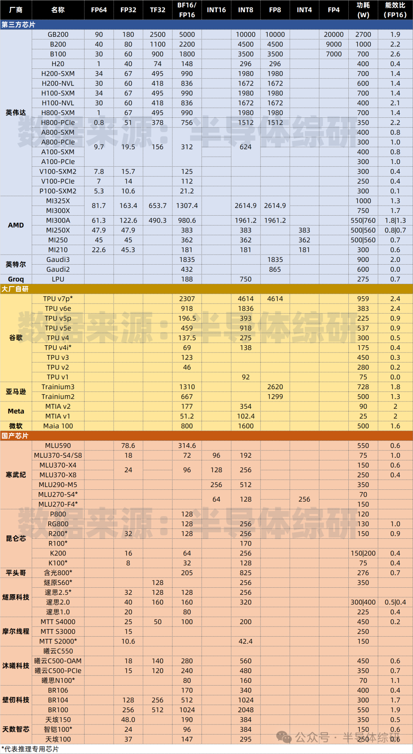
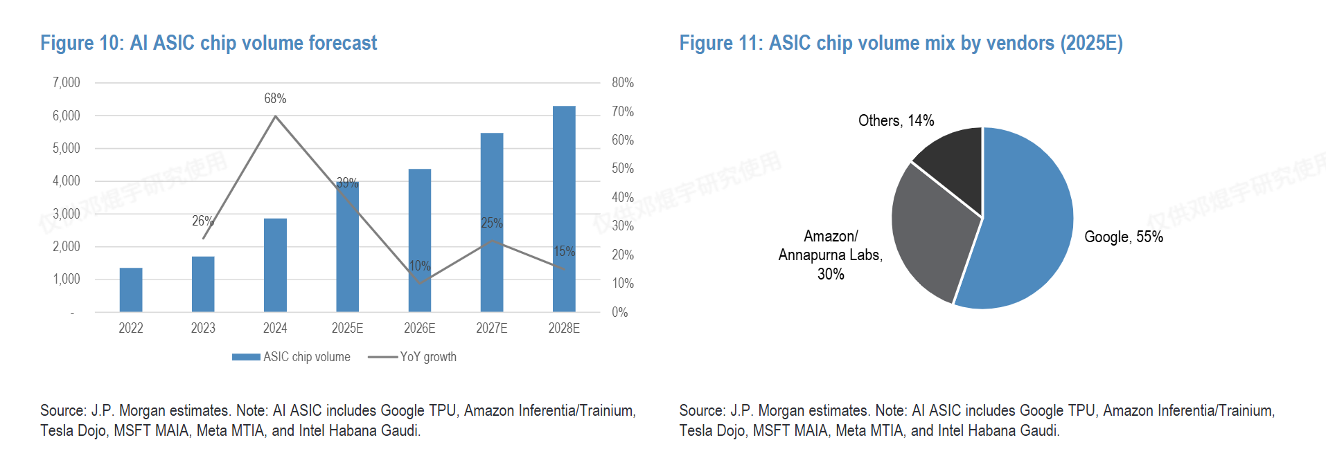
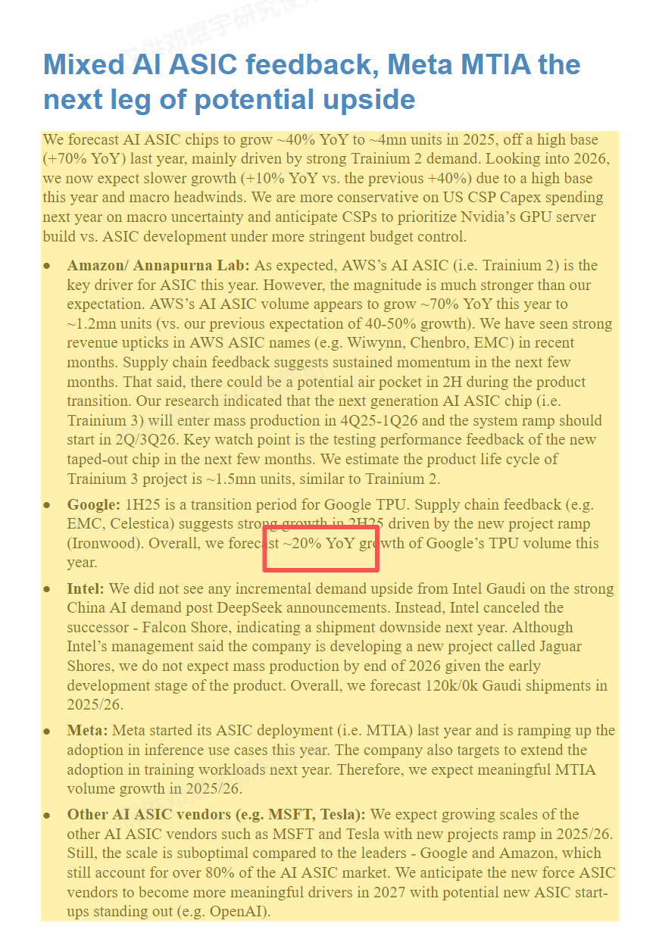
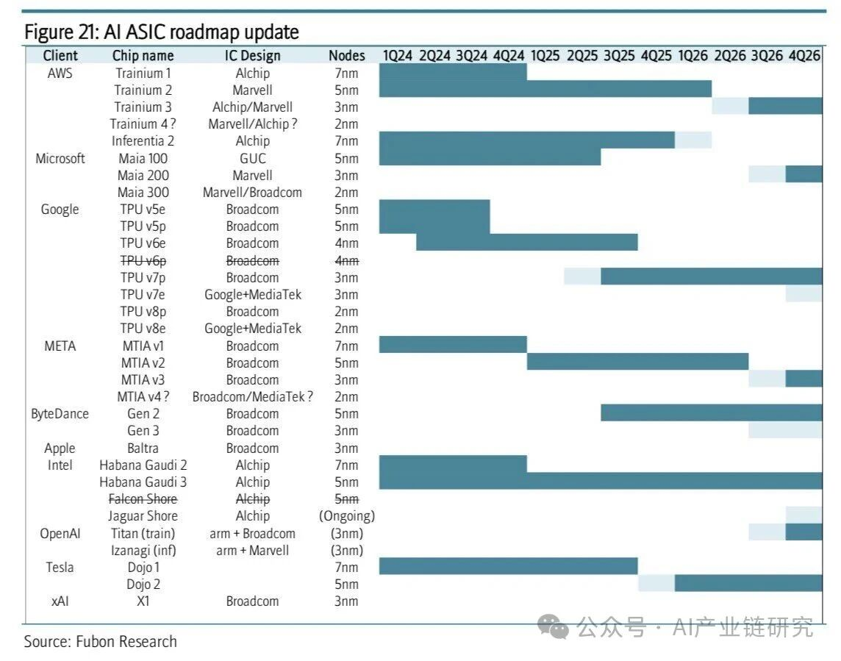
https://mp.weixin.qq.com/s/-On2yaBPXEZUNFoOPh2ANA |  |  |  | ASIC进度 | 出货量预计 | 2025 |  |  | ASIC性能参数 |  |  |  |  |  |  |  |  |  | Intel
 | 2024 | 2025 | 2026 |  |  | 下限 | 上限
ASIC | 20% | 33% | 50% |  | amazon | 140 | 150 |  | 公司 | 芯片名称 | 制程 | FP16 (TFLOPS) | 功耗 (W) | 能效比 (FP16) | HBM | 显存容量 (GB) | Scale-Up互联技术 | 双向互联带宽 (GB/s) | 公司 | 芯片名称 | BF16/FP16 (TFLOPS) | 双向互联带宽 (GB/s) | 能效比（TOPS/W） | 量产年份 | ​量产/预计量产年份月 |  | 分组 | 相比英伟达同级别卡
GPU | 80% | 67% | 50% |  | msft |  |  |  | ​英伟达​ | GB200 | 4NP | 5000 | 2700 | 1.9 | HBM3e | 384 | NVLINK 5 | 1800 | ​英伟达​ | GB200 | 5000.00 | 1800 |  | 2025 | 2025-01-01 | 2025-01-01 | GPU
博通ASIC | 11.0% | 18.2% | 27.5% |  | intel |  |  |  | ​英伟达​ | B200 | 4NP | 2200 | 1000 | 2.2 | HBM3e | 190 | NVLINK 5 | 1800 | ​英伟达​ | B200 | 2200.00 | 1800 |  | 2024 | 2024-10-01 | 2024-01-01 | GPU
 |  |  |  |  | google | 150 | 250 |  | ​英伟达​ | H200-SXM | 4nm | 990 | 700 | 1.4 | HBM3e | 141 | NVLINK 4 | 900 | ​英伟达​ | H200-SXM | 1979.00 | 900 |  | 2023 | 2023-10-01 | 2023-01-01 | GPU
 | 2024 | 2025E | Note |  | meta | 10 | 50 |  | ​英伟达​ | H100-SXM | 4nm | 990 | 700 | 1.4 | HBM3 | 80 | NVLINK 4 | 900 | ​英伟达​ | H100-SXM | 1979.00 | 900 |  | 2022 | 2022-01-01 | 2022-01-01 | GPU
GPU | 450 | 550 | J.P.Morgan |  | bytedance |  |  |  | ​英伟达​ | A800-SXM | 7nm | 312 | 400 | 0.8 | HBM2e | 80 | NVLINK | 400 | ​英伟达​ | A800-SXM | 312.00 | 400 |  | 2022 | 2022-01-01 | 2022-01-01 | GPU
ASIC | 280 | 390 | J.P.Morgan |  |  |  |  |  | ​谷歌​ | ​TPU v7p​ | ​3nm​ | ​2307​ | ​959​ | ​2.4​ | HBM3e | 192 | ICI Links | 672 | ​谷歌​ | ​TPU v7p​ | 2307.00 | 672 |  | 2025 | 2025-07-01 | 2025-01-01 | ASIC/Xpu | 46%
Amazon | 80 | 120 | J.P.Morgan |  | 厂商 | 出货量 |  |  | ​谷歌​ | TPU v6e | 4nm | 918 | 383 | 2.4 | HBM3e | 32 | ICI Links | 448 | ​谷歌​ | TPU v6e | 918.00 | 448 |  | 2024 | 2024-05-01 | 2024-01-01 | ASIC/Xpu | 42%
Google | 180 | 220 | J.P.Morgan |  | Amazon | 150 |  |  | ​谷歌​ | TPU v5p | 5nm | 196.5 | 225 | 0.9 | HBM3 | 16 | ICI Links | 600 | ​谷歌​ | TPU v5p | 196.50 | 600 |  | 2023 | 2023-08-01 | 2023-01-01 | ASIC/Xpu
Meta | 0 | 20 | Citi |  | Google | 250 |  | 0.6511627907 | ​亚马逊​ | Trainum3 | 3nm | 1310 | 728 | 1.8 | HBM3e | - | - | - | ​亚马逊​ | Trainum3 | 1310.00 | - |  | 2026 | 2026-07-01 |  | ASIC/Xpu
Others | 20 | 30 |  |  | Meta | 30 |  |  | ​亚马逊​ | Tranium2 | 5nm | 667 | 500 | 1.3 | HBM3e | 96 | NeuronLinkv3 | 512 | ​亚马逊​ | Tranium2 | 667.00 | 512 |  | 2023 | 2023-10-01 | 2023-01-01 | ASIC/Xpu | 34%
ASIC占整体share | 38% | 41% |  |  |  |  |  |  | ​Meta​ | MTIA V2 | 5nm | 177 | 90 | 2 | - | - | PCle 5 | 64 | ​Meta​ | MTIA V2 | 177.00 | 64 |  | 2024 | 2024-12-01 | 2024-01-01 | ASIC/Xpu
Google占ASIC share | 64% | 56% |  |  |  |  |  |  | ​Meta​ | MTIA V1 | 7nm | 51.2 | 25 | 2 | LPDDR5 | 8 | PCle 4 | 32 | ​Meta​ | MTIA V1 | 51.20 | 32 |  | 2023 | 2023-05-01 | 2023-01-01 | ASIC/Xpu
博通相关占ASIC share | 64% | 62% |  |  |  |  |  |  | ​微软​ | Maia 100 | 5nm | 800 | 500 | 1.6 | HBM2e | 64 | PCle 5 | 64 | ​微软​ | Maia 100 | 800.00 | 64 |  | 2023 | 2023-01-01 | 2023-01-01 | ASIC/Xpu
Amazon占整体比例 | 11% | 13% |  |  |  |  |  |  |  |  |  |  |  |  |  |  |  |  | ​微软​ | Maia 200 |  |  |  | 2026 | 2026-10-01 | 2026-01-01 | ASIC/Xpu
Google占整体比例 | 25% | 23% |  |  |  |  |  |  |  |  |  |  |  |  |  |  |  |  | ​微软​ | Maia 300 |  |  |  |  |  |  | ASIC/Xpu
Meta占整体比例 | 0% | 2% |  |  |  |  |  |  |  |  |  |  |  |  |  |  |  |  | AMD | MI325x | 2615.00 |  |  | 2024 | 2024-10-01 | 2024-01-01 | 通用计算卡
其他占整体比例 | 3% | 3% |  |  |  |  |  |  |  |  |  |  |  |  |  |  |  |  | AMD | MI355X | 5000.00 |  |  | 2025 | 2025-09-01 | 2025-01-01 | 通用计算卡
 |  |  |  |  |  |  |  |  |  |  |  |  |  |  |  |  |  |  | AMD | MI350X | 4600.00 |  |  | 2025 | 2025-06-01 | 2025-01-01 | 通用计算卡
 | 2024 | 2025E | 2026 |  |  |  |  |  |  |  |  |  |  |  |  |  |  |  | Intel | Gaudi3 | 1835.00 |  |  | 2024 | 2024-04-01 | 2024-01-01 | 通用计算卡
博通ASIC占整体比例 | 25% | 26% | 0 |  |  |  |  |  |  |  |  |  |  |  |  |  |  |  | Intel | Gaudi2 | 432.00 |  |  | 2022 | 2022-04-01 | 2022-01-01 | 通用计算卡
其他ASIC占整体比例 | 14% | 16% | 40% |  |  |  |  |  |  |  |  |  |  |  |  |  |  |  | 华为 | 昇腾910C | 800.00 |  |  |  | 2025-01-01 | 2025-01-01 | 华为
 |  |  |  |  |  |  |  |  |  |  |  |  |  |  |  |  |  |  | 华为 | 昇腾910B | 320.00 |  |  |  | 2023-01-01 | 2023-01-01 | 华为

Ficontec
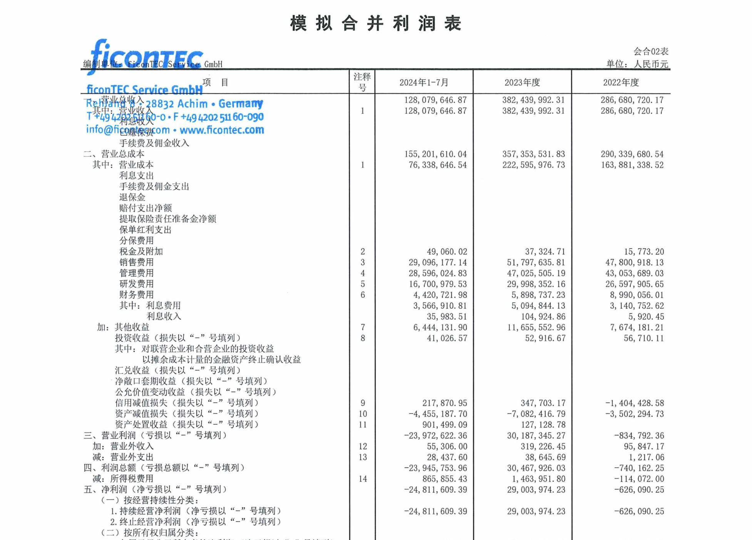
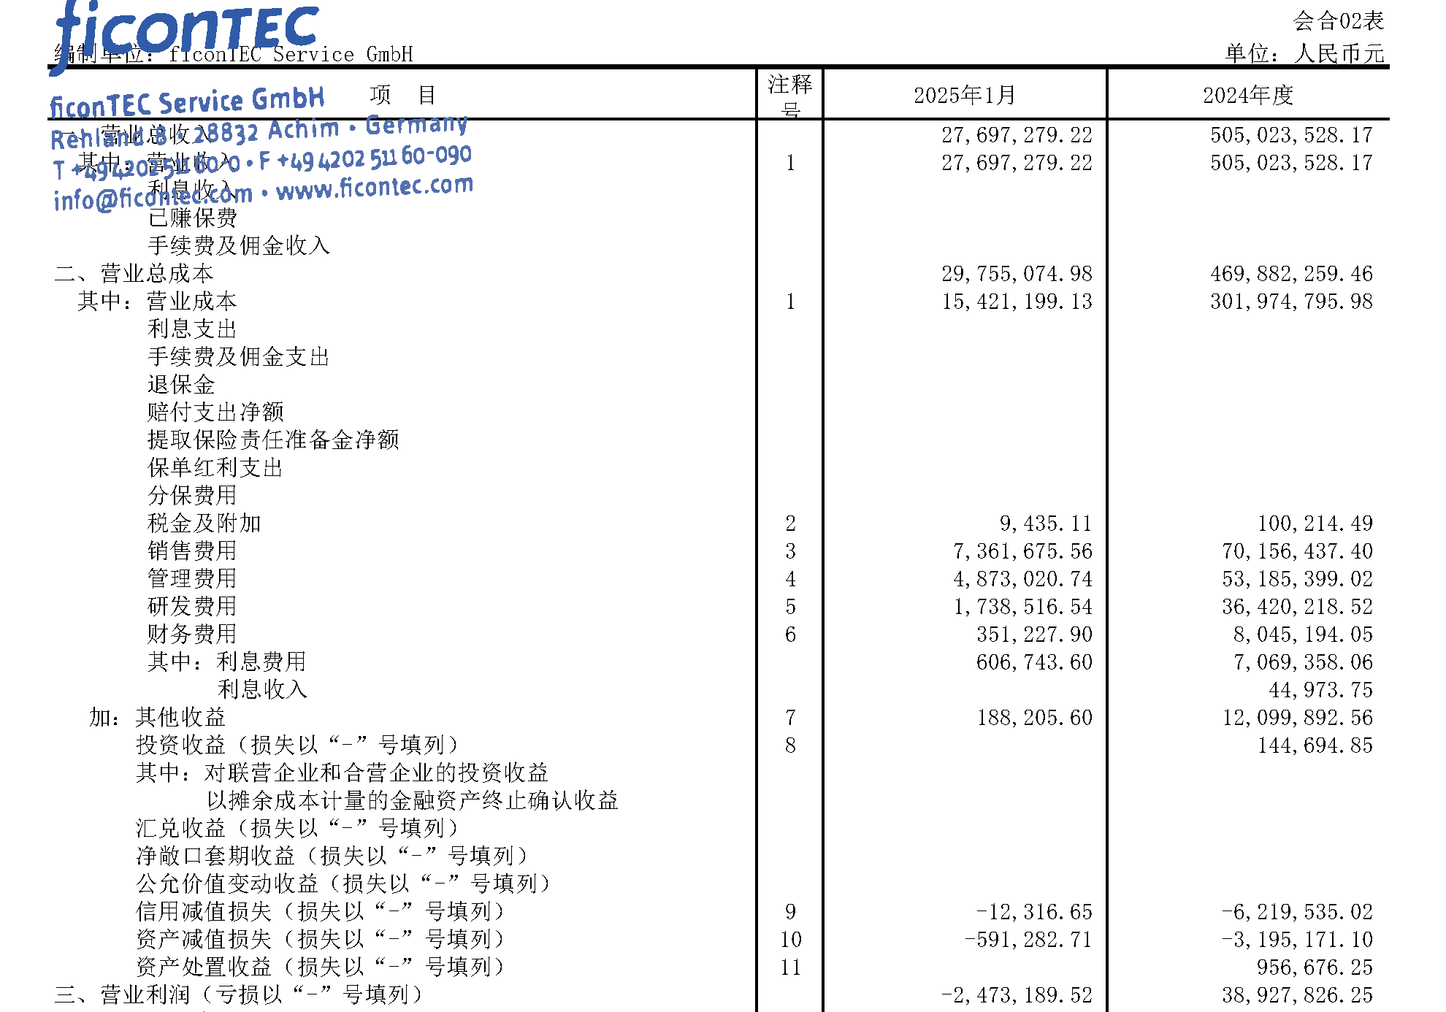
收入占比 | 2023 | 2021年～2023年营业收入分别为2.79亿、2.87亿、2.57亿； 毛利分别为34.4%、41.6%、40.2%； 利润分别为：-5800万、-2200万、-1400万； |  |  |  | 客户占比 |  | 供应商占比
微组装 | 78.29% |  | 营收 | 毛利率 | 净利润 | 前五大客户 | 42% | Tech Group AS | 38%
自动化测试 | 21.71% | 2021 | 2.79 | 34% | -0.58 | 其他 | 58% | 其他 | 62%
 |  | 2022 | 2.87 | 42% | -0.22
 |  | 2023 | 2.57 | 40% | -0.14

 |  | 100mn RMB | 2022 | 2023 | 2024
 |  | Revenue (left) | 2.87 | 3.82 | 5.05
 |  | Gross margin (right) | 41.6% | 41.6% | 40.2%
 |  | Net profit (left) | -0.01 | 0.29 | 0.37

 |  |  |  | 2024营业成本 | 3.02
 |  | 1221663098.PDF | P6
 |  | H2_AN202504171658046626_1.pdf | P4
 |  | H2_AN202504171658046622_1.pdf | P268

AyarLabs
公司官网 | Innovators in Co-Packaged Optics for LLM Data Transfer | Ayar Labs | 产品
最新进展 | https://mp.weixin.qq.com/s/ijz0PoMqeeBKoMbBJ38VKg | TeraPHY芯片
公司历史 |  | 产品带宽代际表
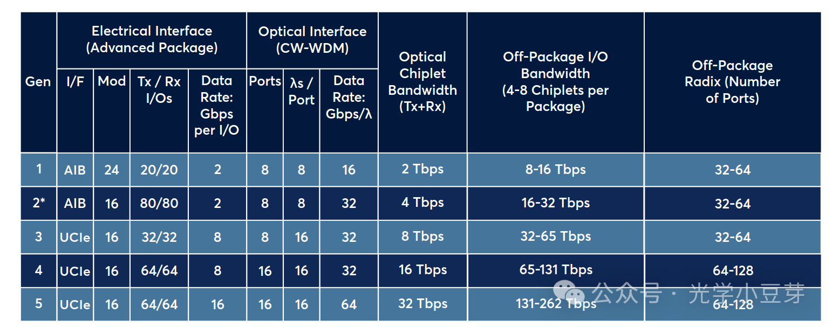
年份 | 事件
2010 | First ever monolithic microringtransmitters demonstrated
2015 | Company created: Ayar Labs；First ever CPU chip to communicate with optical I/O
2016 | $2M seed round
2017 | Strategic partnership formedwith GlobalFoundries; Prototype 45nm optical chip
2018 | $24M Series A；Integration into eval boards with Intel FPGA
2019 | Selected as optical solution for Intel's DARPA PIPES Project
2020 | S35M Series B；First working silicon in next-gen45nm silicon photonics process；Intel & Ayar Labs demonstrateoptical l/O in FPGA for PIPES；CW-WDM MSA established
2021 | First Tbps optical link demonstrated; Suppy chain partnership formed with MACOM
2022 | $130M Series C; First volume shipments; Technology partnerships formed with HPE, Lockheed Martin, NVIDIA; Supply chain partnerships formed with Lumentum, Sivers
2023 | $25M Series C-1; Publicly demonstrated industry's first 4-Tbps optical solution
2024 | S155M Series D
2025 | Announced world's first UCle optical chiplet Opened Hsinchu, Taiwan office

